Log_Perguntas
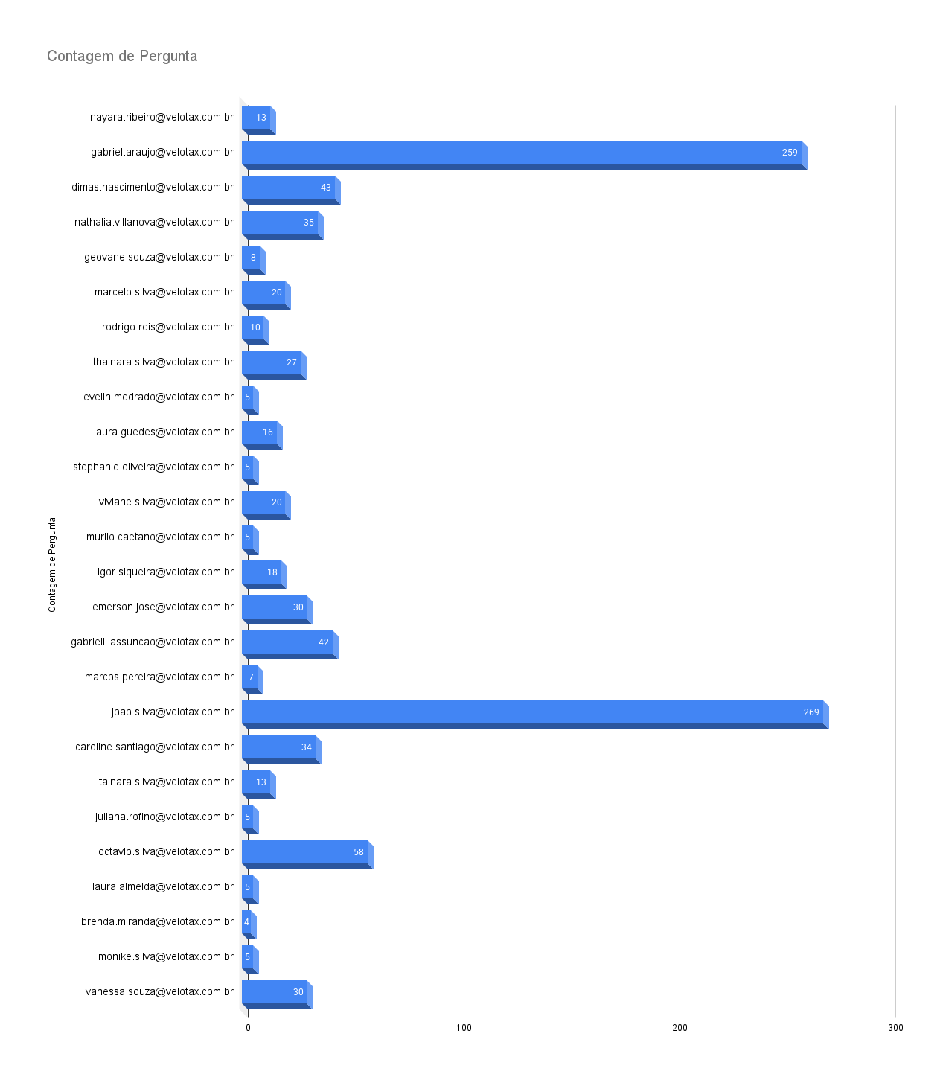
Data | Pergunta | Email
03/09/2025 | nayara.ribeiro@velotax.com.br | credito pessoal
03/09/2025 | gabriel.araujo@velotax.com.br | Antecipação - Erro na Abertura de Conta
03/09/2025 | gabriel.araujo@velotax.com.br | Antecipação contratação
8/26/2025 | dimas.nascimento@velotax.com.br | portabilidade pix
26/08/2025 | dimas.nascimento@velotax.com.br | retirada da chave pix com dívida em aberto
26/08/2025 | dimas.nascimento@velotax.com.br | Dinheiro ficou retido ao Banco do Brasil
26/08/2025 | nathalia.villanova@velotax.com.br | Extrato conta
26/08/2025 | nathalia.villanova@velotax.com.br | Cenário 2: Valor creditado pela Receita, mas não processado na conta conta
26/08/2025 | geovane.souza@velotax.com.br | Crédito do trabalhador
26/08/2025 | marcelo.silva@velotax.com.br | Informação sobre os valores da restituição
26/08/2025 | dimas.nascimento@velotax.com.br | Retirada da chave pix com dívida em aberto
26/08/2025 | dimas.nascimento@velotax.com.br | Valor do IR retido ao Banco do Brasil
26/08/2025 | dimas.nascimento@velotax.com.br | Cenário 2: Valor creditado pela Receita, mas não processado na conta conta
26/08/2025 | rodrigo.reis@velotax.com.br | como funciona o crédito do trabalhador
26/08/2025 | dimas.nascimento@velotax.com.br | Fechamento da Conta Celcoin com a chave pix
26/08/2025 | dimas.nascimento@velotax.com.br | Portabilidade de Chave PIX com Débito
26/08/2025 | dimas.nascimento@velotax.com.br | Cancelamento de conta Celcoin
26/08/2025 | dimas.nascimento@velotax.com.br | 2025-10-31
26/08/2025 | dimas.nascimento@velotax.com.br | Antecipação não aprovada
26/08/2025 | dimas.nascimento@velotax.com.br | Atualizar a situação
26/08/2025 | dimas.nascimento@velotax.com.br | PLATAFORMA DE JOGOS
26/08/2025 | dimas.nascimento@velotax.com.br | Mais detalhes
26/08/2025 | dimas.nascimento@velotax.com.br | documentos vencidos ou para aceitação
26/08/2025 | dimas.nascimento@velotax.com.br | MOTOROLA
26/08/2025 | dimas.nascimento@velotax.com.br | MALHA FINA
26/08/2025 | dimas.nascimento@velotax.com.br | Regularização de Declaração em Malha Fina
26/08/2025 | thainara.silva@velotax.com.br | Agendamento da restituição
26/08/2025 | thainara.silva@velotax.com.br | Emprestimo para negativado
26/08/2025 | thainara.silva@velotax.com.br | Empréstimo Consignado ou Trabalhista
26/08/2025 | thainara.silva@velotax.com.br | Emprestimo cosignado para negativado
26/08/2025 | thainara.silva@velotax.com.br | Empréstimo Consignado ou Trabalhista
26/08/2025 | dimas.nascimento@velotax.com.br | CANCELAR PROCURAÇÃO
26/08/2025 | thainara.silva@velotax.com.br | Crédito do tranalhafdor
26/08/2025 | thainara.silva@velotax.com.br | Sobre crédito do trabalhador ou clt
26/08/2025 | dimas.nascimento@velotax.com.br | OMISSOR
26/08/2025 | dimas.nascimento@velotax.com.br | COMO QUITAR A DÍVIDA COM O VELOTAX
26/08/2025 | dimas.nascimento@velotax.com.br | Liquidação de Contrato
26/08/2025 | dimas.nascimento@velotax.com.br | Como são calculados os juros cobrados na antecipação da restituição?
26/08/2025 | dimas.nascimento@velotax.com.br | Liquidação de Contrato
26/08/2025 | dimas.nascimento@velotax.com.br | PIX ENVIADO POR ENGANO
26/08/2025 | dimas.nascimento@velotax.com.br | O que acontece se eu fizer um Pix para a chave errada ou pix errado
26/08/2025 | dimas.nascimento@velotax.com.br | ATUALIZAÇÃO CADASTRAL RECEITA
26/08/2025 | dimas.nascimento@velotax.com.br | INSTABILIDADE NO APP VELOTAX
26/08/2025 | dimas.nascimento@velotax.com.br | Problemas de Acesso ao App
26/08/2025 | dimas.nascimento@velotax.com.br | Problemas de Acesso ao App
26/08/2025 | dimas.nascimento@velotax.com.br | Problemas de Acesso ao App
26/08/2025 | dimas.nascimento@velotax.com.br | REDUÇÃO DE JUROS
26/08/2025 | dimas.nascimento@velotax.com.br | Como são calculados os juros cobrados na antecipação da restituição?
26/08/2025 | dimas.nascimento@velotax.com.br | Como são calculados os juros cobrados na antecipação da restituição?
26/08/2025 | dimas.nascimento@velotax.com.br | CRÉDITO TRABALHADO NEGADO
26/08/2025 | thainara.silva@velotax.com.br | cOMO FUNCIONA O CRÉDITO DO TRABALhador
26/08/2025 | dimas.nascimento@velotax.com.br | BLOQUEIO JUDICIAL
26/08/2025 | dimas.nascimento@velotax.com.br | Como saber se o cliente está com bloqueio judicial?
26/08/2025 | thainara.silva@velotax.com.br | O que é o emprestimo cosignado do velotax?
26/08/2025 | evelin.medrado@velotax.com.br | existe parcelamento , da antecipação , quando cliente que pagar
26/08/2025 | rodrigo.reis@velotax.com.br | Sobre crédito do trabalhador ou clt
26/08/2025 | laura.guedes@velotax.com.br | Informação sobre os valores da restituição
26/08/2025 | stephanie.oliveira@velotax.com.br | Problema no login do app
26/08/2025 | stephanie.oliveira@velotax.com.br | Problemas de Login no App
26/08/2025 | stephanie.oliveira@velotax.com.br | Problemas de Acesso ao App
26/08/2025 | stephanie.oliveira@velotax.com.br | Problemas com Portabilidade de Conta
26/08/2025 | viviane.silva@velotax.com.br | Cenário 1: Valor creditado na conta conta e empréstimo liquidado
26/08/2025 | viviane.silva@velotax.com.br | Informação sobre os valores da restituição
26/08/2025 | murilo.caetano@velotax.com.br | area pix
26/08/2025 | murilo.caetano@velotax.com.br | credito pessoal
26/08/2025 | murilo.caetano@velotax.com.br | trabalahdor
26/08/2025 | murilo.caetano@velotax.com.br | trabalhador
26/08/2025 | igor.siqueira@velotax.com.br | como cadastrar o pix
26/08/2025 | thainara.silva@velotax.com.br | Como é descontado o crédito do trabalhador em casos que o cliente foi demitido?
26/08/2025 | thainara.silva@velotax.com.br | o que é DARF? (explicar que é na opção de Veloprime)
26/08/2025 | emerson.jose@velotax.com.br | cancelamento
26/08/2025 | emerson.jose@velotax.com.br | Cancelamento de Plano
26/08/2025 | emerson.jose@velotax.com.br | cancelamento da conta Velotax
26/08/2025 | emerson.jose@velotax.com.br | Cancelamento de Plano
26/08/2025 | emerson.jose@velotax.com.br | Cancelamento de Plano
26/08/2025 | emerson.jose@velotax.com.br | Erro no Plano IRPF PLUS
26/08/2025 | emerson.jose@velotax.com.br | Cobrança Indevida em Plano Gratuito
26/08/2025 | emerson.jose@velotax.com.br | Cancelamento de conta Celcoin
26/08/2025 | emerson.jose@velotax.com.br | crédito ao trabalhador
26/08/2025 | dimas.nascimento@velotax.com.br | Ativar a compatibilidade com o leitor de tela
26/08/2025 | dimas.nascimento@velotax.com.br | CRÉDITO DO TRAB. QUEM PODE SOLICITAR?
26/08/2025 | dimas.nascimento@velotax.com.br | Reprovação de Crédito
26/08/2025 | dimas.nascimento@velotax.com.br | Empréstimo Consignado ou Trabalhista
26/08/2025 | dimas.nascimento@velotax.com.br | Sobre crédito do trabalhador ou clt
26/08/2025 | gabrielli.assuncao@velotax.com.br | como antecipar
26/08/2025 | gabriel.araujo@velotax.com.br | conta
26/08/2025 | gabriel.araujo@velotax.com.br | pix
26/08/2025 | marcos.pereira@velotax.com.br | pix
26/08/2025 | marcos.pereira@velotax.com.br | Portabilidade de PIX
26/08/2025 | marcos.pereira@velotax.com.br | Passo a passo da Portabilidade
26/08/2025 | gabriel.araujo@velotax.com.br | O que acontece se eu fizer um Pix para a chave errada?
26/08/2025 | gabriel.araujo@velotax.com.br | qual o limite e como faz para aumentar
26/08/2025 | gabriel.araujo@velotax.com.br | Portabilidade de PIX
26/08/2025 | gabriel.araujo@velotax.com.br | portabilidade pix
26/08/2025 | marcos.pereira@velotax.com.br | portabilidade pix
26/08/2025 | marcos.pereira@velotax.com.br | Portabilidade de PIX
26/08/2025 | gabriel.araujo@velotax.com.br | portabilidade pix
26/08/2025 | gabriel.araujo@velotax.com.br | vinculo da chave pix
26/08/2025 | gabriel.araujo@velotax.com.br | Portabilidade de Chave PIX com Débito
26/08/2025 | gabriel.araujo@velotax.com.br | Problemas com Portabilidade de Conta
26/08/2025 | gabriel.araujo@velotax.com.br | Problemas com Portabilidade de Conta
2025-08-26 12:05:02 | gabriel.araujo@velotax.com.br | portabilidade pix
8/26/2025 | gabriel.araujo@velotax.com.br | portabilidade pix
26/08/2025 | gabriel.araujo@velotax.com.br | portabilidade
26/08/2025 | gabriel.araujo@velotax.com.br | portabilidade
26/08/2025 | gabriel.araujo@velotax.com.br | portabilidade pix
8/26/2025 | gabriel.araujo@velotax.com.br | vinculo da chave pix
8/26/2025 | gabriel.araujo@velotax.com.br | teste de logica
8/26/2025 | gabriel.araujo@velotax.com.br | teste
8/26/2025 | gabriel.araujo@velotax.com.br | conta
8/26/2025 | gabriel.araujo@velotax.com.br | Cenário 2: Valor creditado pela Receita, mas não processado na conta conta
8/26/2025 | thainara.silva@velotax.com.br | Posso quitar a parcela do crédito do trabalhador?
8/26/2025 | thainara.silva@velotax.com.br | Metodos de pagamento da antecipação
8/26/2025 | thainara.silva@velotax.com.br | Posso pagar adiantado parcelas do crédito do trabalhador?
8/26/2025 | igor.siqueira@velotax.com.br | restituir
8/26/2025 | igor.siqueira@velotax.com.br | restituição
8/26/2025 | igor.siqueira@velotax.com.br | como fazer
8/26/2025 | igor.siqueira@velotax.com.br | pix
8/26/2025 | igor.siqueira@velotax.com.br | errop
8/26/2025 | igor.siqueira@velotax.com.br | erro
8/26/2025 | igor.siqueira@velotax.com.br | o que
8/26/2025 | igor.siqueira@velotax.com.br | como
8/26/2025 | igor.siqueira@velotax.com.br | ligaça;o
8/26/2025 | igor.siqueira@velotax.com.br | ligação
8/26/2025 | igor.siqueira@velotax.com.br | com faer
8/26/2025 | igor.siqueira@velotax.com.br | portabilidade
8/26/2025 | igor.siqueira@velotax.com.br | todas as opções
8/26/2025 | igor.siqueira@velotax.com.br | tudo
8/26/2025 | igor.siqueira@velotax.com.br | vc
26/08/2025 | igor.siqueira@velotax.com.br | quero que vc me ajude
26/08/2025 | dimas.nascimento@velotax.com.br | CRÉDITO DO TRAB. QUEM PODE SOLICITAR?
26/08/2025 | gabrielli.assuncao@velotax.com.br | como antecipar
26/08/2025 | gabrielli.assuncao@velotax.com.br | status omisso
26/08/2025 | gabrielli.assuncao@velotax.com.br | credito trabalhador
8/26/2025 | gabrielli.assuncao@velotax.com.br | como solicitar o credito do trabalhador
26/08/2025 | gabrielli.assuncao@velotax.com.br | Informação sobre os valores da restituição
26/08/2025 | gabrielli.assuncao@velotax.com.br | restituição BB
26/08/2025 | gabrielli.assuncao@velotax.com.br | restituição BB
26/08/2025 | gabrielli.assuncao@velotax.com.br | Divergência em Valores de Antecipação
26/08/2025 | gabrielli.assuncao@velotax.com.br | Bloqueio de Conta para Antecipação
26/08/2025 | gabrielli.assuncao@velotax.com.br | portabilidade da chave pix
26/08/2025 | gabrielli.assuncao@velotax.com.br | antecipação 2024
26/08/2025 | gabrielli.assuncao@velotax.com.br | Liquidação de Contrato
26/08/2025 | gabrielli.assuncao@velotax.com.br | Liquidação de Contrato
26/08/2025 | gabrielli.assuncao@velotax.com.br | Liquidação de Contrato
26/08/2025 | gabrielli.assuncao@velotax.com.br | Liquidação de Contrato
26/08/2025 | gabriel.araujo@velotax.com.br | teste
26/08/2025 | gabriel.araujo@velotax.com.br | macroteste
26/08/2025 | gabriel.araujo@velotax.com.br | teste
26/08/2025 | gabriel.araujo@velotax.com.br | teste de logica
26/08/2025 | gabriel.araujo@velotax.com.br | conta
26/08/2025 | gabriel.araujo@velotax.com.br | Cadastro da chave na Celcoin
8/26/2025 | gabriel.araujo@velotax.com.br | qual o limite e como faz para aumentar
8/26/2025 | gabriel.araujo@velotax.com.br | qual o limite e como faz para aumentar
8/26/2025 | gabriel.araujo@velotax.com.br | macro
8/26/2025 | gabriel.araujo@velotax.com.br | macro
8/26/2025 | gabrielli.assuncao@velotax.com.br | Liquidação de Contrato
8/26/2025 | igor.siqueira@velotax.com.br | crédito do
8/26/2025 | evelin.medrado@velotax.com.br | o pagamento da antecipação tem como parcelar
8/26/2025 | murilo.caetano@velotax.com.br | atualizacao de email e telefone
8/26/2025 | thainara.silva@velotax.com.br | Pode fazer transferencia para conta de terceiros?
8/26/2025 | gabrielli.assuncao@velotax.com.br | CCB - Cédula de crédito bancario
8/26/2025 | gabrielli.assuncao@velotax.com.br | Crédito como é descontado?
26/08/2025 | gabrielli.assuncao@velotax.com.br | Crédito liberação do valor
26/08/2025 | gabrielli.assuncao@velotax.com.br | Crédito o que é
26/08/2025 | gabrielli.assuncao@velotax.com.br | Crédito o que é
26/08/2025 | gabrielli.assuncao@velotax.com.br | O que é bloqueio judicial?
26/08/2025 | gabrielli.assuncao@velotax.com.br | O que é bloqueio judicial?
26/08/2025 | gabriel.araujo@velotax.com.br | Problema no login do app
26/08/2025 | joao.silva@velotax.com.br | credito do trabalhador
26/08/2025 | joao.silva@velotax.com.br | Crédito quem pode solicitar
26/08/2025 | joao.silva@velotax.com.br | Crédito Prazo para cancelamento
26/08/2025 | joao.silva@velotax.com.br | Crédito o que é
26/08/2025 | joao.silva@velotax.com.br | o que é DARF? (explicar que é na opção de Veloprime)
26/08/2025 | joao.silva@velotax.com.br | Exclusão de Cadastro
26/08/2025 | joao.silva@velotax.com.br | Crédito quem pode solicitar
26/08/2025 | joao.silva@velotax.com.br | Crédito quando é o desconto
26/08/2025 | joao.silva@velotax.com.br | Crédito limite de margem
26/08/2025 | joao.silva@velotax.com.br | Crédito liberação do valor
26/08/2025 | joao.silva@velotax.com.br | Crédito Prazo para cancelamento
26/08/2025 | gabrielli.assuncao@velotax.com.br | O que é bloqueio judicial?
26/08/2025 | joao.silva@velotax.com.br | Crédito o que é
26/08/2025 | joao.silva@velotax.com.br | Crédito o que é
26/08/2025 | stephanie.oliveira@velotax.com.br | Problemas com PIX na Caixa
26/08/2025 | gabriel.araujo@velotax.com.br | crédito
26/08/2025 | gabriel.araujo@velotax.com.br | antecipação
26/08/2025 | gabriel.araujo@velotax.com.br | Crédito o que é
26/08/2025 | gabriel.araujo@velotax.com.br | crédito do trabalhador
26/08/2025 | gabriel.araujo@velotax.com.br | Crédito o que é
26/08/2025 | gabriel.araujo@velotax.com.br | Crédito o que que é
26/08/2025 | gabriel.araujo@velotax.com.br | crédito do trabalhador
26/08/2025 | gabriel.araujo@velotax.com.br | Crédito o que que é
26/08/2025 | gabriel.araujo@velotax.com.br | crédito do trabalhador
26/08/2025 | gabriel.araujo@velotax.com.br | Crédito o que é
26/08/2025 | gabriel.araujo@velotax.com.br | Crédito o que é
26/08/2025 | gabriel.araujo@velotax.com.br | crédito do trabalhador
8/26/2025 | gabriel.araujo@velotax.com.br | crédito
8/26/2025 | gabriel.araujo@velotax.com.br | crédito
26/08/2025 | gabriel.araujo@velotax.com.br | crédito
26/08/2025 | gabriel.araujo@velotax.com.br | Crédito o que é
26/08/2025 | gabriel.araujo@velotax.com.br | Crédito o que é
26/08/2025 | gabriel.araujo@velotax.com.br | Crédito o que é
26/08/2025 | gabriel.araujo@velotax.com.br | o que é
26/08/2025 | gabriel.araujo@velotax.com.br | Crédito o que é
26/08/2025 | gabriel.araujo@velotax.com.br | o que é
26/08/2025 | gabriel.araujo@velotax.com.br | Exclusão de Cadastro
26/08/2025 | gabriel.araujo@velotax.com.br | Crédito quem pode solicitar
26/08/2025 | gabriel.araujo@velotax.com.br | o que é
26/08/2025 | gabriel.araujo@velotax.com.br | crédito do trabalhador
26/08/2025 | gabriel.araujo@velotax.com.br | como funciona
26/08/2025 | gabriel.araujo@velotax.com.br | como funciona
26/08/2025 | gabriel.araujo@velotax.com.br | Crédito como é descontado?
26/08/2025 | gabriel.araujo@velotax.com.br | crédito
26/08/2025 | gabriel.araujo@velotax.com.br | como funciona
26/08/2025 | gabriel.araujo@velotax.com.br | como funciona
26/08/2025 | gabriel.araujo@velotax.com.br | como funciona
26/08/2025 | gabriel.araujo@velotax.com.br | como funciona
26/08/2025 | gabriel.araujo@velotax.com.br | crédito como funciona
26/08/2025 | gabriel.araujo@velotax.com.br | crédito como funciona
26/08/2025 | gabriel.araujo@velotax.com.br | crédito como funciona
26/08/2025 | gabriel.araujo@velotax.com.br | crédito como funciona
26/08/2025 | gabriel.araujo@velotax.com.br | Crédito como é descontado?
26/08/2025 | gabriel.araujo@velotax.com.br | Crédito limite de margem
26/08/2025 | gabriel.araujo@velotax.com.br | cliente quer antecipar mas deu erro
26/08/2025 | gabriel.araujo@velotax.com.br | deu erro
26/08/2025 | nathalia.villanova@velotax.com.br | LOTE
26/08/2025 | nathalia.villanova@velotax.com.br | data dos lotes
26/08/2025 | nathalia.villanova@velotax.com.br | data dos lotes
26/08/2025 | nathalia.villanova@velotax.com.br | data dos lotes
26/08/2025 | nathalia.villanova@velotax.com.br | data dos lotes
26/08/2025 | gabriel.araujo@velotax.com.br | cliente esta atritado
26/08/2025 | gabriel.araujo@velotax.com.br | atrito
26/08/2025 | nathalia.villanova@velotax.com.br | LOTE
26/08/2025 | nathalia.villanova@velotax.com.br | data dos lotes
26/08/2025 | gabriel.araujo@velotax.com.br | data dos lotes
26/08/2025 | gabriel.araujo@velotax.com.br | data dos lotes
26/08/2025 | gabriel.araujo@velotax.com.br | data dos lotes
26/08/2025 | gabrielli.assuncao@velotax.com.br | data dos lote
26/08/2025 | nathalia.villanova@velotax.com.br | data dos lotes
26/08/2025 | joao.silva@velotax.com.br | credito
26/08/2025 | joao.silva@velotax.com.br | crédito como funciona
26/08/2025 | joao.silva@velotax.com.br | Crédito como é descontado?
26/08/2025 | joao.silva@velotax.com.br | Liquidação de Contrato
26/08/2025 | joao.silva@velotax.com.br | Crédito quem pode solicitar
26/08/2025 | joao.silva@velotax.com.br | Passo a passo da Portabilidade
26/08/2025 | joao.silva@velotax.com.br | credito
26/08/2025 | joao.silva@velotax.com.br | Crédito quem pode solicitar
26/08/2025 | joao.silva@velotax.com.br | Crédito Prazo para cancelamento
26/08/2025 | joao.silva@velotax.com.br | ccb
26/08/2025 | joao.silva@velotax.com.br | contrato
26/08/2025 | joao.silva@velotax.com.br | Reclamação sobre Taxas do Contrato
26/08/2025 | joao.silva@velotax.com.br | Liquidação de Contrato
26/08/2025 | joao.silva@velotax.com.br | Liquidação de Contrato
26/08/2025 | joao.silva@velotax.com.br | Reclamação sobre Taxas do Contrato
26/08/2025 | nayara.ribeiro@velotax.com.br | Cenário 1: Valor creditado na conta conta e empréstimo liquidado
8/26/2025 | nayara.ribeiro@velotax.com.br | Cenário 2: Valor creditado pela Receita, mas não processado na conta conta
8/26/2025 | nayara.ribeiro@velotax.com.br | Problema no login do app
8/26/2025 | nayara.ribeiro@velotax.com.br | Informação sobre os valores da restituição
26/08/2025 | nayara.ribeiro@velotax.com.br | restituição BB
26/08/2025 | nayara.ribeiro@velotax.com.br | restituição BB
26/08/2025 | nayara.ribeiro@velotax.com.br | Liquidação de Contrato
26/08/2025 | nayara.ribeiro@velotax.com.br | Reclamação sobre Taxas do Contrato
26/08/2025 | gabrielli.assuncao@velotax.com.br | como antecipar
26/08/2025 | caroline.santiago@velotax.com.br | Cenário 2: Valor creditado pela Receita, mas não processado na conta conta
26/08/2025 | caroline.santiago@velotax.com.br | Informação sobre os valores da restituição
26/08/2025 | caroline.santiago@velotax.com.br | Divergência em Valores de Antecipação
26/08/2025 | caroline.santiago@velotax.com.br | Divergência em Valores Ofertados
26/08/2025 | caroline.santiago@velotax.com.br | Divergência em Valores Ofertados
26/08/2025 | gabrielli.assuncao@velotax.com.br | docmento
26/08/2025 | caroline.santiago@velotax.com.br | Divergência em Valores Ofertados
26/08/2025 | caroline.santiago@velotax.com.br | Divergência em Valores Ofertados
8/26/2025 | caroline.santiago@velotax.com.br | Divergência em Valores Ofertados
26/08/2025 | caroline.santiago@velotax.com.br | Divergência em Valores Ofertados
26/08/2025 | caroline.santiago@velotax.com.br | Divergência em Cobrança
26/08/2025 | gabrielli.assuncao@velotax.com.br | documento
26/08/2025 | gabrielli.assuncao@velotax.com.br | CAF, CPF e RG – Verificação documental na antecipação
26/08/2025 | gabriel.araujo@velotax.com.br | Divergência em Cobrança
26/08/2025 | gabrielli.assuncao@velotax.com.br | CAF, CPF e RG – Verificação documental na antecipação
26/08/2025 | nathalia.villanova@velotax.com.br | BET
26/08/2025 | gabrielli.assuncao@velotax.com.br | Erro na Finalização de Antecipação
26/08/2025 | gabrielli.assuncao@velotax.com.br | estorno de plano
26/08/2025 | gabrielli.assuncao@velotax.com.br | Cenário 2: Valor creditado pela Receita, mas não processado na conta conta
26/08/2025 | evelin.medrado@velotax.com.br | Cenário 1: Valor creditado na conta conta e empréstimo liquidado
26/08/2025 | gabriel.araujo@velotax.com.br | conta
26/08/2025 | gabriel.araujo@velotax.com.br | Numero de contato Velotax
26/08/2025 | gabriel.araujo@velotax.com.br | Cancelamento de conta Celcoin
26/08/2025 | gabriel.araujo@velotax.com.br | Numero de contato Velotax
26/08/2025 | gabriel.araujo@velotax.com.br | restituição BB
26/08/2025 | gabriel.araujo@velotax.com.br | Cancelamento de conta Celcoin
26/08/2025 | gabriel.araujo@velotax.com.br | Preenchimento de Declaração
26/08/2025 | gabriel.araujo@velotax.com.br | Cobrança Duplicada
26/08/2025 | gabriel.araujo@velotax.com.br | Pagamento de DARF
8/26/2025 | gabriel.araujo@velotax.com.br | Cancelamento de Declaração de IRPF
26/08/2025 | gabriel.araujo@velotax.com.br | Indicação e Promoções
26/08/2025 | gabriel.araujo@velotax.com.br | Como acessar a conta da conta
26/08/2025 | gabriel.araujo@velotax.com.br | Para atualizar dados
26/08/2025 | gabriel.araujo@velotax.com.br | crédito
26/08/2025 | gabriel.araujo@velotax.com.br | Ausencia de ativo
26/08/2025 | gabriel.araujo@velotax.com.br | estorno negado
26/08/2025 | gabriel.araujo@velotax.com.br | interesse nos serviços
26/08/2025 | gabriel.araujo@velotax.com.br | O que acontece se eu fizer um Pix para a chave errada?
26/08/2025 | gabriel.araujo@velotax.com.br | Cancelamento de Plano
26/08/2025 | gabriel.araujo@velotax.com.br | pix
26/08/2025 | gabriel.araujo@velotax.com.br | O que acontece se eu fizer um Pix para a chave errada?
26/08/2025 | gabriel.araujo@velotax.com.br | qual o limite e como faz para aumentar
8/26/2025 | gabriel.araujo@velotax.com.br | vinculo da chave pix
26/08/2025 | gabriel.araujo@velotax.com.br | O que acontece se eu fizer um Pix para a chave errada ou pix errado
8/26/2025 | gabriel.araujo@velotax.com.br | Pix errado
26/08/2025 | gabriel.araujo@velotax.com.br | O que acontece se eu fizer um Pix para a chave errada ou pix errado
8/26/2025 | gabriel.araujo@velotax.com.br | O que acontece se eu fizer um Pix para a chave errada?
26/08/2025 | gabriel.araujo@velotax.com.br | Divergência em Valores de Antecipação
26/08/2025 | gabriel.araujo@velotax.com.br | estorno de plano
26/08/2025 | gabriel.araujo@velotax.com.br | Erro no Plano IRPF PLUS
26/08/2025 | gabriel.araujo@velotax.com.br | Cancelamento de Declaração de IRPF
26/08/2025 | gabriel.araujo@velotax.com.br | Cobrança de Veloprime
26/08/2025 | gabriel.araujo@velotax.com.br | crédito
26/08/2025 | gabriel.araujo@velotax.com.br | crédito como funciona
26/08/2025 | gabriel.araujo@velotax.com.br | crédito
26/08/2025 | gabriel.araujo@velotax.com.br | crédito
26/08/2025 | gabriel.araujo@velotax.com.br | crédito
26/08/2025 | gabriel.araujo@velotax.com.br | crédito como funciona
26/08/2025 | gabriel.araujo@velotax.com.br | crédito
26/08/2025 | gabriel.araujo@velotax.com.br | crédito como funciona
26/08/2025 | gabriel.araujo@velotax.com.br | emprestimo pessoal
26/08/2025 | gabriel.araujo@velotax.com.br | emprestimo
26/08/2025 | gabriel.araujo@velotax.com.br | pessoa
26/08/2025 | gabriel.araujo@velotax.com.br | pessoal
26/08/2025 | gabriel.araujo@velotax.com.br | o cliente quer saber sobre o emprestimo pessoal da velotax
26/08/2025 | gabriel.araujo@velotax.com.br | emprestimo pessoal
26/08/2025 | gabriel.araujo@velotax.com.br | tipo de emprestimo
26/08/2025 | gabriel.araujo@velotax.com.br | consignado
26/08/2025 | gabriel.araujo@velotax.com.br | emp´restimo consignado
26/08/2025 | gabriel.araujo@velotax.com.br | taxa de juros
26/08/2025 | gabriel.araujo@velotax.com.br | Reclamação sobre Taxas do Contrato
27/08/2025 | tainara.silva@velotax.com.br | Caiu um dinheiro e foi debitado em uma dívida que eu tenho com vocês só que esse dinheiro não seria pra quitar essa dívida gostaria de renegociar e pagar parcelado e eu preciso que vocês devolvam o dinheiro pois é dinheiro de um remédio que preciso comprar pro meu filho
27/08/2025 | tainara.silva@velotax.com.br | A antecipação quitada, pode ser renegociada ?
27/08/2025 | tainara.silva@velotax.com.br | o valor em aberto pode ser renegociado?
27/08/2025 | tainara.silva@velotax.com.br | valor preso/retido no Banco do Brasil
27/08/2025 | tainara.silva@velotax.com.br | retido no Banco do Brasil
27/08/2025 | juliana.rofino@velotax.com.br | como obter o extrato da conta celcoin
27/08/2025 | juliana.rofino@velotax.com.br | erro ao consultar extrato da conta celcoin
27/08/2025 | juliana.rofino@velotax.com.br | extrato conta celcoin
27/08/2025 | tainara.silva@velotax.com.br | Excluir conta velotax
27/08/2025 | juliana.rofino@velotax.com.br | cobrança indevida
27/08/2025 | juliana.rofino@velotax.com.br | Divergência em Cobrança
27/08/2025 | tainara.silva@velotax.com.br | quanto tempo de mercado a empresa tem que ter para disponibilizar crédito de trabalhador
27/08/2025 | tainara.silva@velotax.com.br | Crédito quem pode solicitar
27/08/2025 | octavio.silva@velotax.com.br | Como funciona o crédito do trabalhador?
27/08/2025 | octavio.silva@velotax.com.br | e o consignado?
27/08/2025 | octavio.silva@velotax.com.br | empréstimo consignado
27/08/2025 | octavio.silva@velotax.com.br | Como funciona o empréstimo consignado
27/08/2025 | gabriel.araujo@velotax.com.br | teste de uso da ia
27/08/2025 | gabriel.araujo@velotax.com.br | quero testar a i.a
27/08/2025 | gabriel.araujo@velotax.com.br | intelingencia
27/08/2025 | laura.guedes@velotax.com.br | prazo pra cancelar o contrato
27/08/2025 | laura.guedes@velotax.com.br | CCB - Cédula de crédito bancario
27/08/2025 | laura.guedes@velotax.com.br | Crédito Prazo para cancelamento
27/08/2025 | laura.guedes@velotax.com.br | QUAL CLÁUSULA DA CCB FALA DO PAGAMENTO DA PARCELA?
27/08/2025 | rodrigo.reis@velotax.com.br | qual é a data da entrega do quarto lote?
27/08/2025 | nayara.ribeiro@velotax.com.br | qual a data de aniversário do gabriel seu criador?
27/08/2025 | nayara.ribeiro@velotax.com.br | quero testa a inteligência
27/08/2025 | caroline.santiago@velotax.com.br | Cenário 1: Valor creditado na conta conta e empréstimo liquidado
27/08/2025 | caroline.santiago@velotax.com.br | Erro no Plano IRPF PLUS
27/08/2025 | nayara.ribeiro@velotax.com.br | inteligência
27/08/2025 | caroline.santiago@velotax.com.br | Cobrança de Veloprime
27/08/2025 | caroline.santiago@velotax.com.br | Bloqueio de Conta para Antecipação
27/08/2025 | caroline.santiago@velotax.com.br | Problema no login do app
27/08/2025 | caroline.santiago@velotax.com.br | Cenário 2: Valor creditado pela Receita, mas não processado na conta conta
27/08/2025 | nayara.ribeiro@velotax.com.br | intligência
27/08/2025 | caroline.santiago@velotax.com.br | Cenário 2: Valor creditado pela Receita, mas não processado na conta conta
27/08/2025 | marcelo.silva@velotax.com.br | Pra que funciona a velotax
27/08/2025 | caroline.santiago@velotax.com.br | Cenário 1: Valor creditado na conta conta e empréstimo liquidado
27/08/2025 | caroline.santiago@velotax.com.br | Resgate de Restituição
27/08/2025 | caroline.santiago@velotax.com.br | Liquidação de Contrato
27/08/2025 | caroline.santiago@velotax.com.br | Liquidação de Contrato
27/08/2025 | caroline.santiago@velotax.com.br | Liquidação de Contrato
27/08/2025 | caroline.santiago@velotax.com.br | Liquidação de Contrato
27/08/2025 | caroline.santiago@velotax.com.br | Liquidação de Contrato
27/08/2025 | caroline.santiago@velotax.com.br | Liquidação de Contrato
27/08/2025 | caroline.santiago@velotax.com.br | Liquidação de Contrato
27/08/2025 | caroline.santiago@velotax.com.br | Liquidação de Contrato
27/08/2025 | caroline.santiago@velotax.com.br | Liquidação de Contrato
27/08/2025 | caroline.santiago@velotax.com.br | Liquidação de Contrato
27/08/2025 | caroline.santiago@velotax.com.br | Reclamação sobre Taxas do Contrato
27/08/2025 | caroline.santiago@velotax.com.br | CCB - Cédula de crédito bancario
27/08/2025 | caroline.santiago@velotax.com.br | Crédito limite de margem
27/08/2025 | marcelo.silva@velotax.com.br | boas vindas
27/08/2025 | caroline.santiago@velotax.com.br | Crédito liberação do valor
27/08/2025 | caroline.santiago@velotax.com.br | Problema no login do app
27/08/2025 | marcelo.silva@velotax.com.br | crédito do trabalhador
27/08/2025 | marcelo.silva@velotax.com.br | crédito como funciona
27/08/2025 | rodrigo.reis@velotax.com.br | quem pode antecipar a restituição do imposto de renda?
27/08/2025 | rodrigo.reis@velotax.com.br | Crédito quem pode solicitar
27/08/2025 | laura.guedes@velotax.com.br | erro no app tente novamnete mais tarde
27/08/2025 | laura.guedes@velotax.com.br | Problemas de Acesso ao App
27/08/2025 | laura.almeida@velotax.com.br | Quais são os critérios de contratação do crédito do trabalhador?
27/08/2025 | geovane.souza@velotax.com.br | Crédito do trabalhador
27/08/2025 | laura.guedes@velotax.com.br | aparece "tente novamente mais tarde"
27/08/2025 | laura.almeida@velotax.com.br | Crédito quando é o desconto
27/08/2025 | geovane.souza@velotax.com.br | crédito como funciona
27/08/2025 | geovane.souza@velotax.com.br | crédito como funciona
27/08/2025 | laura.almeida@velotax.com.br | Crédito quem pode solicitar
27/08/2025 | geovane.souza@velotax.com.br | Crédito liberação do valor
27/08/2025 | geovane.souza@velotax.com.br | Crédito limite de margem
27/08/2025 | laura.guedes@velotax.com.br | serasa
27/08/2025 | laura.guedes@velotax.com.br | negativação do nome
27/08/2025 | laura.guedes@velotax.com.br | serasa
27/08/2025 | laura.guedes@velotax.com.br | bloqueio judicial
27/08/2025 | laura.guedes@velotax.com.br | o que falar?
27/08/2025 | laura.guedes@velotax.com.br | bloqueio judicial?
27/08/2025 | joao.silva@velotax.com.br | credito
27/08/2025 | joao.silva@velotax.com.br | crédito como funciona
27/08/2025 | joao.silva@velotax.com.br | Crédito como é descontado?
27/08/2025 | joao.silva@velotax.com.br | Crédito quem pode solicitar
27/08/2025 | joao.silva@velotax.com.br | Crédito quando é o desconto
27/08/2025 | joao.silva@velotax.com.br | Crédito limite de margem
27/08/2025 | joao.silva@velotax.com.br | Crédito liberação do valor
27/08/2025 | joao.silva@velotax.com.br | Crédito Prazo para cancelamento
27/08/2025 | joao.silva@velotax.com.br | antecipação
27/08/2025 | joao.silva@velotax.com.br | Como antecipar o meu imposto de renda?
27/08/2025 | joao.silva@velotax.com.br | Como antecipar o meu imposto de renda?
27/08/2025 | joao.silva@velotax.com.br | Liquidação de Contrato
27/08/2025 | joao.silva@velotax.com.br | Reclamação sobre Taxas do Contrato
27/08/2025 | joao.silva@velotax.com.br | Liquidação de Contrato
27/08/2025 | joao.silva@velotax.com.br | celcoin
27/08/2025 | joao.silva@velotax.com.br | Cancelamento de conta Celcoin
27/08/2025 | joao.silva@velotax.com.br | Cancelamento de conta Celcoin
27/08/2025 | joao.silva@velotax.com.br | Cadastro da chave na Celcoin
27/08/2025 | joao.silva@velotax.com.br | Exclusão de Cadastro
27/08/2025 | joao.silva@velotax.com.br | vinculo da chave pix
27/08/2025 | gabriel.araujo@velotax.com.br | inteligencia
27/08/2025 | joao.silva@velotax.com.br | pix
27/08/2025 | joao.silva@velotax.com.br | qual o limite e como faz para aumentar
27/08/2025 | joao.silva@velotax.com.br | vinculo da chave pix
27/08/2025 | gabriel.araujo@velotax.com.br | Problema no login do app
27/08/2025 | gabriel.araujo@velotax.com.br | Problema no login do app
27/08/2025 | tainara.silva@velotax.com.br | Estou tendo problemas com o valor cobrado e o pagamento da IRPF de 2024
27/08/2025 | laura.guedes@velotax.com.br | CRÉDITO DO TRABALHADOR CRÍTÉRIOS DE ACEITAÇÃO E RECUSA
27/08/2025 | laura.guedes@velotax.com.br | crédito como funciona
27/08/2025 | brenda.miranda@velotax.com.br | credito trabalhadort
27/08/2025 | brenda.miranda@velotax.com.br | Crédito liberação do valor
27/08/2025 | joao.silva@velotax.com.br | O que acontece se eu fizer um Pix para a chave errada?
27/08/2025 | brenda.miranda@velotax.com.br | Crédito limite de margem
27/08/2025 | brenda.miranda@velotax.com.br | reprovado
27/08/2025 | joao.silva@velotax.com.br | vinculo da chave pix
27/08/2025 | gabriel.araujo@velotax.com.br | Problema no login do app
27/08/2025 | gabriel.araujo@velotax.com.br | teste
27/08/2025 | gabriel.araujo@velotax.com.br | macroteste
27/08/2025 | evelin.medrado@velotax.com.br | Problema no login do app
27/08/2025 | evelin.medrado@velotax.com.br | Problema no login do app
27/08/2025 | marcelo.silva@velotax.com.br | Crédito limite de margem
27/08/2025 | marcelo.silva@velotax.com.br | Crédito liberação do valor
27/08/2025 | marcelo.silva@velotax.com.br | Crédito Prazo para cancelamento
27/08/2025 | joao.silva@velotax.com.br | pix
27/08/2025 | joao.silva@velotax.com.br | O cliente se compromete a manter a chave PIX CPF vinculada até a quitação?
27/08/2025 | rodrigo.reis@velotax.com.br | quais são as taxas de antecipação?
27/08/2025 | marcelo.silva@velotax.com.br | Crédito quando é o desconto
27/08/2025 | rodrigo.reis@velotax.com.br | quando posso antecipar?
27/08/2025 | marcelo.silva@velotax.com.br | Crédito quem pode solicitar
27/08/2025 | rodrigo.reis@velotax.com.br | quanto posso antecipar ?
27/08/2025 | marcelo.silva@velotax.com.br | Crédito quando é o desconto
27/08/2025 | marcelo.silva@velotax.com.br | antecipação
27/08/2025 | marcelo.silva@velotax.com.br | estorno de plano
27/08/2025 | marcelo.silva@velotax.com.br | Liquidação de Contrato
27/08/2025 | marcelo.silva@velotax.com.br | Liquidação de Contrato
27/08/2025 | marcelo.silva@velotax.com.br | Liquidação de Contrato
27/08/2025 | marcelo.silva@velotax.com.br | O cliente se compromete a manter a chave PIX CPF vinculada até a quitação?
27/08/2025 | joao.silva@velotax.com.br | qual o limite e como faz para aumentar
27/08/2025 | laura.almeida@velotax.com.br | Qual o limite de pix da conta?
27/08/2025 | laura.almeida@velotax.com.br | limite pix
27/08/2025 | marcelo.silva@velotax.com.br | restituição
27/08/2025 | marcelo.silva@velotax.com.br | Liquidação de Contrato
27/08/2025 | joao.silva@velotax.com.br | limite
27/08/2025 | marcelo.silva@velotax.com.br | O cliente se compromete a manter a chave PIX CPF vinculada até a quitação?
27/08/2025 | joao.silva@velotax.com.br | Como solicitar a antecipação no Velotax?
27/08/2025 | gabriel.araujo@velotax.com.br | Como solicitar a antecipação no Velotax?
27/08/2025 | gabriel.araujo@velotax.com.br | antecipação
27/08/2025 | gabriel.araujo@velotax.com.br | Antecipação critérios
27/08/2025 | gabriel.araujo@velotax.com.br | Antecipação Valores
27/08/2025 | gabriel.araujo@velotax.com.br | Antecipação contratação
27/08/2025 | gabrielli.assuncao@velotax.com.br | como antecipar
27/08/2025 | joao.silva@velotax.com.br | antecipar
27/08/2025 | gabrielli.assuncao@velotax.com.br | status omisso
27/08/2025 | gabrielli.assuncao@velotax.com.br | declaração não entregue
27/08/2025 | joao.silva@velotax.com.br | antecipar
27/08/2025 | gabrielli.assuncao@velotax.com.br | Erro no Envio de Declaração
27/08/2025 | joao.silva@velotax.com.br | antecipação
27/08/2025 | joao.silva@velotax.com.br | Bloqueio de Conta para Antecipação
27/08/2025 | joao.silva@velotax.com.br | Liquidação de Contrato
27/08/2025 | joao.silva@velotax.com.br | Liquidação de Contrato
27/08/2025 | joao.silva@velotax.com.br | antecipação
27/08/2025 | monike.silva@velotax.com.br | chave pix
27/08/2025 | monike.silva@velotax.com.br | desvincular chave pix
27/08/2025 | monike.silva@velotax.com.br | desvincular chave pix após quitação
27/08/2025 | gabrielli.assuncao@velotax.com.br | chave pix
27/08/2025 | gabrielli.assuncao@velotax.com.br | documentos
27/08/2025 | gabrielli.assuncao@velotax.com.br | verificação documental na antecipação
27/08/2025 | gabrielli.assuncao@velotax.com.br | Antecipação Valores
27/08/2025 | gabriel.araujo@velotax.com.br | documentos
27/08/2025 | gabriel.araujo@velotax.com.br | antecipação
27/08/2025 | viviane.silva@velotax.com.br | Cenário 2: Valor creditado pela Receita, mas não processado na conta conta
27/08/2025 | gabriel.araujo@velotax.com.br | antecipação
27/08/2025 | viviane.silva@velotax.com.br | restituição BB
27/08/2025 | gabriel.araujo@velotax.com.br | antecipação
27/08/2025 | viviane.silva@velotax.com.br | restituição BB
27/08/2025 | gabriel.araujo@velotax.com.br | antecipação
27/08/2025 | joao.silva@velotax.com.br | ccb
27/08/2025 | viviane.silva@velotax.com.br | Divergência em Valores de Antecipação
27/08/2025 | viviane.silva@velotax.com.br | Informação sobre os valores da restituição
27/08/2025 | joao.silva@velotax.com.br | contrato
27/08/2025 | viviane.silva@velotax.com.br | Antecipação Valores
27/08/2025 | joao.silva@velotax.com.br | Antecipação Liquidação
27/08/2025 | gabriel.araujo@velotax.com.br | antecipação
27/08/2025 | gabriel.araujo@velotax.com.br | estorno de plano
27/08/2025 | joao.silva@velotax.com.br | antecipação
27/08/2025 | joao.silva@velotax.com.br | Antecipação Liquidação
27/08/2025 | joao.silva@velotax.com.br | Bloqueio de Conta para Antecipação
27/08/2025 | joao.silva@velotax.com.br | Antecipação Liquidação
27/08/2025 | joao.silva@velotax.com.br | Erro na Finalização de Antecipação
27/08/2025 | joao.silva@velotax.com.br | Antecipação
27/08/2025 | joao.silva@velotax.com.br | Antecipação - Erro na Finalização
27/08/2025 | gabriel.araujo@velotax.com.br | antecipar
27/08/2025 | gabriel.araujo@velotax.com.br | antecipação
27/08/2025 | joao.silva@velotax.com.br | antecipação
27/08/2025 | joao.silva@velotax.com.br | erro]
27/08/2025 | gabriel.araujo@velotax.com.br | erro
27/08/2025 | gabriel.araujo@velotax.com.br | antecipação erro
27/08/2025 | gabriel.araujo@velotax.com.br | antecipação
27/08/2025 | gabriel.araujo@velotax.com.br | Antecipação - Erro na Finalização
27/08/2025 | gabriel.araujo@velotax.com.br | documentos
27/08/2025 | gabriel.araujo@velotax.com.br | documentação
27/08/2025 | gabriel.araujo@velotax.com.br | Antecipação - Erro na Abertura de Conta
27/08/2025 | gabriel.araujo@velotax.com.br | Status de Declaração
27/08/2025 | gabriel.araujo@velotax.com.br | cliente omisso
27/08/2025 | gabriel.araujo@velotax.com.br | esta no lote
27/08/2025 | joao.silva@velotax.com.br | declaração
27/08/2025 | joao.silva@velotax.com.br | Valor de entrega da declaração
27/08/2025 | joao.silva@velotax.com.br | Erro no Envio de Declaração
27/08/2025 | joao.silva@velotax.com.br | status
27/08/2025 | joao.silva@velotax.com.br | Status de Declaração
27/08/2025 | joao.silva@velotax.com.br | cliente omisso
27/08/2025 | joao.silva@velotax.com.br | omisso
27/08/2025 | joao.silva@velotax.com.br | Compromissos de Retorno
27/08/2025 | joao.silva@velotax.com.br | Declaração/IRPF - Omisso
27/08/2025 | joao.silva@velotax.com.br | Declaração/IRPF - Omisso
27/08/2025 | joao.silva@velotax.com.br | OMISSO
27/08/2025 | joao.silva@velotax.com.br | Declaração/IRPF - Omisso
27/08/2025 | joao.silva@velotax.com.br | IRPF
27/08/2025 | joao.silva@velotax.com.br | Declaração/IRPF - Omisso
27/08/2025 | joao.silva@velotax.com.br | Compromissos de Retorno
27/08/2025 | joao.silva@velotax.com.br | irpf
27/08/2025 | joao.silva@velotax.com.br | Declaração/IRPF - Omisso
27/08/2025 | joao.silva@velotax.com.br | Declaração/IRPF - Omisso
27/08/2025 | joao.silva@velotax.com.br | Retorno
27/08/2025 | joao.silva@velotax.com.br | irpf
27/08/2025 | joao.silva@velotax.com.br | Declaração/IRPF - Retificar
27/08/2025 | joao.silva@velotax.com.br | Declaração/IRPF - Omisso
27/08/2025 | joao.silva@velotax.com.br | irpf
27/08/2025 | joao.silva@velotax.com.br | Declaração/IRPF - Omisso
27/08/2025 | joao.silva@velotax.com.br | Cancelamento de Declaração de IRPF
27/08/2025 | joao.silva@velotax.com.br | irpf
27/08/2025 | gabriel.araujo@velotax.com.br | irpf
27/08/2025 | gabriel.araujo@velotax.com.br | Declaração/IRPF - Retificar
27/08/2025 | gabriel.araujo@velotax.com.br | Declaração/IRPF- Cancelamento
27/08/2025 | gabriel.araujo@velotax.com.br | Declaração/IRPF - Omisso
27/08/2025 | gabriel.araujo@velotax.com.br | Cancelamento de Plano
27/08/2025 | gabriel.araujo@velotax.com.br | antecipação
27/08/2025 | gabriel.araujo@velotax.com.br | estorno de plano
27/08/2025 | gabriel.araujo@velotax.com.br | Bloqueio de Conta para Antecipação
27/08/2025 | gabriel.araujo@velotax.com.br | Antecipação Liquidação
27/08/2025 | gabriel.araujo@velotax.com.br | Antecipação - Erro na Finalização
27/08/2025 | gabriel.araujo@velotax.com.br | Antecipação contratação
27/08/2025 | gabriel.araujo@velotax.com.br | Antecipação Valores
27/08/2025 | gabriel.araujo@velotax.com.br | Antecipação critérios
27/08/2025 | joao.silva@velotax.com.br | Declaração/IRPF - Retificar
27/08/2025 | joao.silva@velotax.com.br | retificar
27/08/2025 | joao.silva@velotax.com.br | irpf
27/08/2025 | joao.silva@velotax.com.br | Declaração/IRPF - Retificar
27/08/2025 | joao.silva@velotax.com.br | Declaração/IRPF- Cancelamento
27/08/2025 | joao.silva@velotax.com.br | Declaração/IRPF - Omisso
27/08/2025 | joao.silva@velotax.com.br | irpf
27/08/2025 | joao.silva@velotax.com.br | retificar
27/08/2025 | joao.silva@velotax.com.br | irpf
27/08/2025 | joao.silva@velotax.com.br | Declaração/IRPF - Retificar
27/08/2025 | rodrigo.reis@velotax.com.br | o que é crédito do trabalhador ?
28/08/2025 | gabriel.araujo@velotax.com.br | oq é
27/08/2025 | joao.silva@velotax.com.br | Declaração/IRPF- Cancelamento
27/08/2025 | joao.silva@velotax.com.br | Declaração/IRPF- Cancelamento
27/08/2025 | gabriel.araujo@velotax.com.br | declaração
27/08/2025 | gabriel.araujo@velotax.com.br | Declaração/IRPF- Cancelamento
27/08/2025 | gabriel.araujo@velotax.com.br | Declaração/IRPF - Retificar
27/08/2025 | gabriel.araujo@velotax.com.br | Declaração/IRPF - Retificar
27/08/2025 | gabriel.araujo@velotax.com.br | Declaração/IRPF - Retificar
27/08/2025 | gabriel.araujo@velotax.com.br | omisso
27/08/2025 | joao.silva@velotax.com.br | Declaração/IRPF - Omisso
27/08/2025 | joao.silva@velotax.com.br | Declaração/IRPF - Omisso
27/08/2025 | joao.silva@velotax.com.br | Declaração/IRPF- Cancelamento
27/08/2025 | joao.silva@velotax.com.br | irpf
27/08/2025 | joao.silva@velotax.com.br | Declaração/IRPF - Retificar
27/08/2025 | joao.silva@velotax.com.br | Declaração/IRPF- Cancelamento
27/08/2025 | joao.silva@velotax.com.br | Declaração/IRPF - Omisso
27/08/2025 | joao.silva@velotax.com.br | Declaração/IRPF - Retificar
27/08/2025 | joao.silva@velotax.com.br | Declaração/IRPF - Retificar
27/08/2025 | joao.silva@velotax.com.br | antecipação
27/08/2025 | joao.silva@velotax.com.br | Antecipação contratação
27/08/2025 | joao.silva@velotax.com.br | Antecipação Liquidação
27/08/2025 | joao.silva@velotax.com.br | Antecipação Liquidação
27/08/2025 | joao.silva@velotax.com.br | Antecipação - Erro na Finalização
27/08/2025 | joao.silva@velotax.com.br | Antecipação - Erro na Finalização
27/08/2025 | joao.silva@velotax.com.br | Antecipação - Erro na Finalização
27/08/2025 | joao.silva@velotax.com.br | Antecipação contratação
27/08/2025 | joao.silva@velotax.com.br | Antecipação Valores
27/08/2025 | joao.silva@velotax.com.br | Antecipação critérios
27/08/2025 | joao.silva@velotax.com.br | Exclusão de Cadastro
27/08/2025 | joao.silva@velotax.com.br | estorno de plano
28/08/2025 | tainara.silva@velotax.com.br | Quando realizo a portabilidade de pix para o banco, quanto tempo leva?
28/08/2025 | gabriel.araujo@velotax.com.br | Crédito
28/08/2025 | gabriel.araujo@velotax.com.br | testeformato
28/08/2025 | gabriel.araujo@velotax.com.br | Crédito pessoal
28/08/2025 | gabriel.araujo@velotax.com.br | Crédito pessoal - Como contratar
28/08/2025 | nathalia.villanova@velotax.com.br | Crédito ao Trabalhador
28/08/2025 | gabriel.araujo@velotax.com.br | Crédito ao Trabalhador
28/08/2025 | nathalia.villanova@velotax.com.br | Crédito
28/08/2025 | gabriel.araujo@velotax.com.br | crédito
28/08/2025 | nathalia.villanova@velotax.com.br | Crédito quem pode solicitar
28/08/2025 | thainara.silva@velotax.com.br | Pix
28/08/2025 | nathalia.villanova@velotax.com.br | Crédito liberação do valor
28/08/2025 | nathalia.villanova@velotax.com.br | Crédito limite de margem
28/08/2025 | nathalia.villanova@velotax.com.br | Crédito quando é o desconto
28/08/2025 | gabriel.araujo@velotax.com.br | conta
28/08/2025 | gabriel.araujo@velotax.com.br | crédito
28/08/2025 | gabriel.araujo@velotax.com.br | Crédito quando é o desconto
28/08/2025 | joao.silva@velotax.com.br | portabilidade
28/08/2025 | joao.silva@velotax.com.br | portabilidade pix
28/08/2025 | joao.silva@velotax.com.br | Portabilidade de Chave PIX com Débito
28/08/2025 | joao.silva@velotax.com.br | Portabilidade de Chave PIX com Débito
28/08/2025 | gabriel.araujo@velotax.com.br | Antecipação
28/08/2025 | gabriel.araujo@velotax.com.br | Antecipação - Liquidação
28/08/2025 | joao.silva@velotax.com.br | portabilidade pix
28/08/2025 | joao.silva@velotax.com.br | Onde vejo se o cliente está devendo?
28/08/2025 | joao.silva@velotax.com.br | esta no lote
28/08/2025 | joao.silva@velotax.com.br | não esta no lote
28/08/2025 | joao.silva@velotax.com.br | lote da receita (com explicação de quem recebeu)
28/08/2025 | joao.silva@velotax.com.br | restituição
28/08/2025 | joao.silva@velotax.com.br | restituição BB
28/08/2025 | marcos.pereira@velotax.com.br | Crédito pessoal
28/08/2025 | marcos.pereira@velotax.com.br | Crédito - Como funciona
28/08/2025 | gabriel.araujo@velotax.com.br | Antecipação
28/08/2025 | gabriel.araujo@velotax.com.br | Antecipação - Liquidação
28/08/2025 | joao.silva@velotax.com.br | portabilidade
28/08/2025 | joao.silva@velotax.com.br | Pix - Como fazer portabilidade
28/08/2025 | joao.silva@velotax.com.br | Portabilidade de Chave PIX com Débito
28/08/2025 | gabriel.araujo@velotax.com.br | Antecipação
28/08/2025 | gabriel.araujo@velotax.com.br | Antecipação - Liquidação
28/08/2025 | gabriel.araujo@velotax.com.br | portabilidade
28/08/2025 | gabriel.araujo@velotax.com.br | Pix - Como fazer portabilidade
28/08/2025 | gabriel.araujo@velotax.com.br | Portabilidade de Chave PIX com Débito
28/08/2025 | gabriel.araujo@velotax.com.br | Cadastro da chave na Celcoin
28/08/2025 | gabriel.araujo@velotax.com.br | Passo a passo da Portabilidade
28/08/2025 | joao.silva@velotax.com.br | portabilidade
28/08/2025 | joao.silva@velotax.com.br | Portabilidade de Chave PIX com Débito
28/08/2025 | joao.silva@velotax.com.br | Pix - Cadastro na Celcoin
28/08/2025 | joao.silva@velotax.com.br | Passo a passo da Portabilidade
28/08/2025 | joao.silva@velotax.com.br | Portabilidade de Chave PIX com Débito
28/08/2025 | joao.silva@velotax.com.br | pix
28/08/2025 | joao.silva@velotax.com.br | Pix - Portabilidade copm débito em aerto
28/08/2025 | joao.silva@velotax.com.br | PIX - O cliente se compromete a manter a chave PIX CPF vinculada até a quitação?
28/08/2025 | joao.silva@velotax.com.br | PIX - Retirada com dívida em aberto
28/08/2025 | gabriel.araujo@velotax.com.br | portabilidade
28/08/2025 | gabriel.araujo@velotax.com.br | pix
28/08/2025 | gabriel.araujo@velotax.com.br | Pix - Como fazer portabilidade
28/08/2025 | gabriel.araujo@velotax.com.br | Crédito
28/08/2025 | gabriel.araujo@velotax.com.br | App
28/08/2025 | gabriel.araujo@velotax.com.br | portabilidade
28/08/2025 | joao.silva@velotax.com.br | portabilidade
28/08/2025 | joao.silva@velotax.com.br | débito
28/08/2025 | joao.silva@velotax.com.br | cliente tem debito em aberto
28/08/2025 | joao.silva@velotax.com.br | cliente não recebeu
28/08/2025 | joao.silva@velotax.com.br | Para atualizar dados
28/08/2025 | joao.silva@velotax.com.br | como fazer portabilidade
28/08/2025 | joao.silva@velotax.com.br | debito em aberto
28/08/2025 | joao.silva@velotax.com.br | cliente quer tirar a chave pix
28/08/2025 | joao.silva@velotax.com.br | quebra de contrato
28/08/2025 | joao.silva@velotax.com.br | Antecipação
28/08/2025 | joao.silva@velotax.com.br | App
28/08/2025 | joao.silva@velotax.com.br | Crédito pessoal
28/08/2025 | joao.silva@velotax.com.br | Crédito pessoal - Como contratar
28/08/2025 | rodrigo.reis@velotax.com.br | a antecipação do imposto de renda esta disponível?
28/08/2025 | joao.silva@velotax.com.br | cliente quer tirar a chave pix
28/08/2025 | joao.silva@velotax.com.br | cliente quer fazer a portabilidade
28/08/2025 | joao.silva@velotax.com.br | Pix - Como fazer portabilidade
28/08/2025 | joao.silva@velotax.com.br | Passo a passo da Portabilidade
28/08/2025 | joao.silva@velotax.com.br | portabilidade
28/08/2025 | joao.silva@velotax.com.br | Pix - Como fazer portabilidade
28/08/2025 | joao.silva@velotax.com.br | pix
28/08/2025 | monike.silva@velotax.com.br | antecipação
28/08/2025 | joao.silva@velotax.com.br | PIX - Retirada com dívida em aberto
28/08/2025 | monike.silva@velotax.com.br | Antecipação contratação
28/08/2025 | joao.silva@velotax.com.br | portabilidade
28/08/2025 | joao.silva@velotax.com.br | Cliente quer fazer a portabilidade
28/08/2025 | joao.silva@velotax.com.br | Cliente quer fazer a portabilidade
28/08/2025 | joao.silva@velotax.com.br | como fazer a portabilidade
28/08/2025 | joao.silva@velotax.com.br | portabilidade
28/08/2025 | joao.silva@velotax.com.br | cliente quer fazer a portabilidade
28/08/2025 | joao.silva@velotax.com.br | cliente quer fazer a portabilidade
28/08/2025 | joao.silva@velotax.com.br | PIX - Retirada com dívida em aberto
28/08/2025 | joao.silva@velotax.com.br | Pix - Como fazer portabilidade
28/08/2025 | joao.silva@velotax.com.br | portabilidade
28/08/2025 | joao.silva@velotax.com.br | quebra de contarto
28/08/2025 | joao.silva@velotax.com.br | Pix - Cadastro na Celcoin
28/08/2025 | joao.silva@velotax.com.br | app
28/08/2025 | tainara.silva@velotax.com.br | Cliente não entregou a declaração
28/08/2025 | vanessa.souza@velotax.com.br | Pix
28/08/2025 | vanessa.souza@velotax.com.br | Pix - Como fazer portabilidade
28/08/2025 | vanessa.souza@velotax.com.br | Crédito pessoal
28/08/2025 | vanessa.souza@velotax.com.br | Crédito Pessoal - Análise
28/08/2025 | vanessa.souza@velotax.com.br | Crédito Pessoal - Análise
28/08/2025 | vanessa.souza@velotax.com.br | Crédito Pessoal - Tempo de Análise
28/08/2025 | vanessa.souza@velotax.com.br | Cobrança Duplicada
28/08/2025 | vanessa.souza@velotax.com.br | Divergência em Cobrança
28/08/2025 | vanessa.souza@velotax.com.br | O que fazer se caí na malha fina?
28/08/2025 | vanessa.souza@velotax.com.br | bloqueio judicial?
28/08/2025 | vanessa.souza@velotax.com.br | Desconto proporcional
28/08/2025 | joao.silva@velotax.com.br | antecipação
28/08/2025 | joao.silva@velotax.com.br | Antecipação - Valores
28/08/2025 | joao.silva@velotax.com.br | Antecipação - Valores
28/08/2025 | joao.silva@velotax.com.br | Antecipação - Divergência em Valores Ofertados
28/08/2025 | joao.silva@velotax.com.br | Bloqueio de Conta para Antecipação
28/08/2025 | joao.silva@velotax.com.br | Antecipação contratação
28/08/2025 | joao.silva@velotax.com.br | Antecipação critérios
28/08/2025 | gabriel.araujo@velotax.com.br | Antecipação
28/08/2025 | gabriel.araujo@velotax.com.br | Antecipação - Valores
28/08/2025 | gabriel.araujo@velotax.com.br | app
28/08/2025 | gabriel.araujo@velotax.com.br | cliente quer tirar chave pix
28/08/2025 | nathalia.villanova@velotax.com.br | Crédito
28/08/2025 | nathalia.villanova@velotax.com.br | Crédito - Como funciona
28/08/2025 | nathalia.villanova@velotax.com.br | Crédito como é descontado?
28/08/2025 | nathalia.villanova@velotax.com.br | Crédito quem pode solicitar
28/08/2025 | nathalia.villanova@velotax.com.br | Crédito Prazo para cancelamento
28/08/2025 | vanessa.souza@velotax.com.br | Retenção da chave pix
28/08/2025 | vanessa.souza@velotax.com.br | Qual o prazo para a restituição?
28/08/2025 | nathalia.villanova@velotax.com.br | Crédito liberação do valor
28/08/2025 | thainara.silva@velotax.com.br | PIX - Limite
28/08/2025 | nathalia.villanova@velotax.com.br | Crédito limite de margem
28/08/2025 | thainara.silva@velotax.com.br | Qual o prazo para analise do aumento do limite do píx?
28/08/2025 | thainara.silva@velotax.com.br | PIX - Limite
28/08/2025 | thainara.silva@velotax.com.br | cliente quer fazer portanbilidade
28/08/2025 | thainara.silva@velotax.com.br | portagyuilidade
28/08/2025 | thainara.silva@velotax.com.br | Portagilidade
28/08/2025 | gabriel.araujo@velotax.com.br | limite crédito do trabalhador
28/08/2025 | gabriel.araujo@velotax.com.br | Crédito liberação do valor
28/08/2025 | thainara.silva@velotax.com.br | Como verificar o historico de eventos no portal e-cac?
28/08/2025 | gabriel.araujo@velotax.com.br | Crédito limite de margem
28/08/2025 | gabriel.araujo@velotax.com.br | Crédito do Trabalhador - Liquidação
28/08/2025 | thainara.silva@velotax.com.br | ecac
28/08/2025 | thainara.silva@velotax.com.br | Declaração/IRPF - Malha Fina
28/08/2025 | thainara.silva@velotax.com.br | App - Cancelar procuração
28/08/2025 | gabriel.araujo@velotax.com.br | pendencia
28/08/2025 | gabriel.araujo@velotax.com.br | qual prazo para a restituição
28/08/2025 | geovane.souza@velotax.com.br | Antecipação
28/08/2025 | geovane.souza@velotax.com.br | Crédito pessoal
28/08/2025 | vanessa.souza@velotax.com.br | Antecipação
28/08/2025 | vanessa.souza@velotax.com.br | Antecipação - Erro na Finalização
28/08/2025 | vanessa.souza@velotax.com.br | Antecipação - Liquidação
28/08/2025 | vanessa.souza@velotax.com.br | Pix
28/08/2025 | vanessa.souza@velotax.com.br | PIX - Retirada com dívida em aberto
28/08/2025 | vanessa.souza@velotax.com.br | PIX - Envio por engano
28/08/2025 | emerson.jose@velotax.com.br | cancelamento
28/08/2025 | emerson.jose@velotax.com.br | Declaração/IRPF- Cancelamento
28/08/2025 | vanessa.souza@velotax.com.br | Crédito
28/08/2025 | vanessa.souza@velotax.com.br | Crédito quem pode solicitar
28/08/2025 | emerson.jose@velotax.com.br | Crédito Prazo para cancelamento
28/08/2025 | emerson.jose@velotax.com.br | Crédito
28/08/2025 | emerson.jose@velotax.com.br | Crédito pessoal - Como contratar
28/08/2025 | vanessa.souza@velotax.com.br | Antecipação
28/08/2025 | vanessa.souza@velotax.com.br | Antecipação - Liquidação
28/08/2025 | vanessa.souza@velotax.com.br | Crédito
28/08/2025 | emerson.jose@velotax.com.br | Retenção da chave pix
28/08/2025 | vanessa.souza@velotax.com.br | Crédito limite de margem
28/08/2025 | vanessa.souza@velotax.com.br | Crédito como é descontado?
28/08/2025 | emerson.jose@velotax.com.br | Crédito limite de margem
28/08/2025 | viviane.silva@velotax.com.br | App
28/08/2025 | viviane.silva@velotax.com.br | App - Reativar conta
28/08/2025 | viviane.silva@velotax.com.br | Crédito pessoal
28/08/2025 | viviane.silva@velotax.com.br | Crédito - Como funciona
28/08/2025 | emerson.jose@velotax.com.br | Crédito como é descontado?
28/08/2025 | viviane.silva@velotax.com.br | Crédito pessoal - Como contratar
28/08/2025 | vanessa.souza@velotax.com.br | Antecipação
28/08/2025 | vanessa.souza@velotax.com.br | Antecipação critérios
28/08/2025 | emerson.jose@velotax.com.br | Portabilidade
28/08/2025 | emerson.jose@velotax.com.br | PIX - Retirada com dívida em aberto
28/08/2025 | viviane.silva@velotax.com.br | Posso pedir o crédito do trabalhador no telefone?
28/08/2025 | viviane.silva@velotax.com.br | Pode me mandar um link para enviar o documento?
28/08/2025 | viviane.silva@velotax.com.br | Quando vem o desconto do crédito do trabalhador?
28/08/2025 | gabriel.araujo@velotax.com.br | documento
28/08/2025 | gabriel.araujo@velotax.com.br | documentação
28/08/2025 | viviane.silva@velotax.com.br | Posso usar outra chave pix, sem ser o CPF?
28/08/2025 | gabriel.araujo@velotax.com.br | i.a
28/08/2025 | viviane.silva@velotax.com.br | Posso usar meu telefone como chave pix?
28/08/2025 | viviane.silva@velotax.com.br | Onde aumento limite pix?
28/08/2025 | joao.silva@velotax.com.br | credito como contratar
28/08/2025 | vanessa.souza@velotax.com.br | Qual o prazo para a restituição?
28/08/2025 | viviane.silva@velotax.com.br | Quais são as linhas de crédito disponíveis?
28/08/2025 | joao.silva@velotax.com.br | credito do trabalhador
28/08/2025 | joao.silva@velotax.com.br | Crédito
28/08/2025 | gabriel.araujo@velotax.com.br | Crédito
28/08/2025 | gabriel.araujo@velotax.com.br | crédito do trabalhador
28/08/2025 | octavio.silva@velotax.com.br | Crédito
28/08/2025 | octavio.silva@velotax.com.br | Crédito - Como funciona
28/08/2025 | octavio.silva@velotax.com.br | Crédito como é descontado?
28/08/2025 | tainara.silva@velotax.com.br | em quanto tempo a chave pix é liberada quando solicitamos ao time interno ?
28/08/2025 | octavio.silva@velotax.com.br | Crédito quem pode solicitar
28/08/2025 | tainara.silva@velotax.com.br | A chave pix liberamos em quantas horas?
28/08/2025 | octavio.silva@velotax.com.br | Crédito quando é o desconto
28/08/2025 | octavio.silva@velotax.com.br | Crédito limite de margem
28/08/2025 | octavio.silva@velotax.com.br | Crédito liberação do valor
28/08/2025 | octavio.silva@velotax.com.br | Crédito Prazo para cancelamento
28/08/2025 | octavio.silva@velotax.com.br | Crédito pessoal - Como contratar
28/08/2025 | octavio.silva@velotax.com.br | Antecipação
28/08/2025 | octavio.silva@velotax.com.br | Bloqueio de Conta para Antecipação
28/08/2025 | octavio.silva@velotax.com.br | Antecipação - Erro na Finalização
28/08/2025 | octavio.silva@velotax.com.br | Antecipação contratação
28/08/2025 | octavio.silva@velotax.com.br | Antecipação - Valores
28/08/2025 | joao.silva@velotax.com.br | crédito do trabalhador
28/08/2025 | octavio.silva@velotax.com.br | Antecipação critérios
28/08/2025 | octavio.silva@velotax.com.br | Antecipação - Quitação Antecipada
28/08/2025 | octavio.silva@velotax.com.br | Antecipação - Liquidação
28/08/2025 | joao.silva@velotax.com.br | crédito do trabalhador
28/08/2025 | joao.silva@velotax.com.br | pagar credito do trabalhador
28/08/2025 | joao.silva@velotax.com.br | quitar credito do trabalhador
28/08/2025 | joao.silva@velotax.com.br | Crédito do trabalhador - como contratar
28/08/2025 | joao.silva@velotax.com.br | Crédito Pessoal - Como quitar
28/08/2025 | octavio.silva@velotax.com.br | Pix
28/08/2025 | octavio.silva@velotax.com.br | PIX - Retirada com dívida em aberto
28/08/2025 | octavio.silva@velotax.com.br | PIX - Envio por engano
28/08/2025 | octavio.silva@velotax.com.br | PIX - Limite
28/08/2025 | octavio.silva@velotax.com.br | Pix - Cadastro na Celcoin
28/08/2025 | octavio.silva@velotax.com.br | PIX - O cliente se compromete a manter a chave PIX CPF vinculada até a quitação?
28/08/2025 | octavio.silva@velotax.com.br | Pix - Como fazer portabilidade
28/08/2025 | octavio.silva@velotax.com.br | Crédito pessoal
28/08/2025 | octavio.silva@velotax.com.br | Crédito pessoal - Como contratar
28/08/2025 | octavio.silva@velotax.com.br | Crédito Pessoal - Análise
28/08/2025 | octavio.silva@velotax.com.br | Crédito Pessoal - Análise
28/08/2025 | octavio.silva@velotax.com.br | Crédito Pessoal - Tempo de Análise
28/08/2025 | octavio.silva@velotax.com.br | Crédito Pessoal - Resultado Negativo
28/08/2025 | octavio.silva@velotax.com.br | Crédito Pessoal - Empresa de Conexão
28/08/2025 | octavio.silva@velotax.com.br | Crédito Pessoal - Crédito Após Aprovação
28/08/2025 | octavio.silva@velotax.com.br | Crédito Pessoal - Como quitar
28/08/2025 | octavio.silva@velotax.com.br | Cobrança Duplicada
28/08/2025 | octavio.silva@velotax.com.br | Divergência em Cobrança
28/08/2025 | octavio.silva@velotax.com.br | Cobrança de Veloprime
28/08/2025 | gabriel.araujo@velotax.com.br | Crédito pessoal
28/08/2025 | gabriel.araujo@velotax.com.br | Crédito Pessoal - Análise
28/08/2025 | gabriel.araujo@velotax.com.br | Cobrança Duplicada
28/08/2025 | gabriel.araujo@velotax.com.br | Crédito Pessoal - Como quitar
28/08/2025 | gabriel.araujo@velotax.com.br | Crédito Pessoal - Crédito Após Aprovação
28/08/2025 | gabriel.araujo@velotax.com.br | Crédito Pessoal - Empresa de Conexão
28/08/2025 | gabriel.araujo@velotax.com.br | Cobrança Duplicada
28/08/2025 | gabriel.araujo@velotax.com.br | Divergência em Cobrança
28/08/2025 | octavio.silva@velotax.com.br | Retenção da chave pix
28/08/2025 | gabriel.araujo@velotax.com.br | Cobrança de Veloprime
28/08/2025 | octavio.silva@velotax.com.br | Juros
28/08/2025 | gabriel.araujo@velotax.com.br | detalhes do plano
28/08/2025 | joao.silva@velotax.com.br | Crédito Pessoal - Como quitar
28/08/2025 | joao.silva@velotax.com.br | credito pessoal
28/08/2025 | joao.silva@velotax.com.br | Crédito pessoal - Como contratar
28/08/2025 | joao.silva@velotax.com.br | Crédito Pessoal - Análise
28/08/2025 | joao.silva@velotax.com.br | Crédito Pessoal - Análise
28/08/2025 | octavio.silva@velotax.com.br | Desconto proporcional
28/08/2025 | joao.silva@velotax.com.br | Crédito Pessoal - Análise
28/08/2025 | octavio.silva@velotax.com.br | Crédito do trabalhador - Quando é o desconto
28/08/2025 | octavio.silva@velotax.com.br | desconto porporcional
28/08/2025 | octavio.silva@velotax.com.br | Desconto proporcional
28/08/2025 | octavio.silva@velotax.com.br | Qual o prazo para a restituição?
28/08/2025 | octavio.silva@velotax.com.br | Como fazer estorno?
28/08/2025 | octavio.silva@velotax.com.br | Portabilidade
28/08/2025 | octavio.silva@velotax.com.br | Pix - Como fazer portabilidade
28/08/2025 | octavio.silva@velotax.com.br | Pix - Cadastro na Celcoin
28/08/2025 | octavio.silva@velotax.com.br | Desconto proporcional
28/08/2025 | octavio.silva@velotax.com.br | Como fazer estorno?
28/08/2025 | joao.silva@velotax.com.br | Crédito Pessoal - Análise
28/08/2025 | octavio.silva@velotax.com.br | O que fazer se caí na malha fina?
28/08/2025 | joao.silva@velotax.com.br | Crédito Pessoal - Análise
28/08/2025 | octavio.silva@velotax.com.br | Como saber se o cliente está com bloqueio judicial?
28/08/2025 | octavio.silva@velotax.com.br | bloqueio judicial?
28/08/2025 | joao.silva@velotax.com.br | Crédito Pessoal - Análise
28/08/2025 | octavio.silva@velotax.com.br | Como declarar investimentos?
28/08/2025 | octavio.silva@velotax.com.br | Crédito Pessoal - Como quitar
28/08/2025 | gabriel.araujo@velotax.com.br | Crédito pessoal
28/08/2025 | gabriel.araujo@velotax.com.br | Crédito Pessoal - Análise
28/08/2025 | gabriel.araujo@velotax.com.br | Crédito Pessoal - Tempo de Análise
28/08/2025 | gabriel.araujo@velotax.com.br | Crédito pessoal - Como contratar
28/08/2025 | gabriel.araujo@velotax.com.br | Crédito Pessoal - Resultado Negativo
28/08/2025 | gabriel.araujo@velotax.com.br | Crédito Pessoal - Empresa de Conexão
28/08/2025 | gabriel.araujo@velotax.com.br | Crédito Pessoal - Crédito Após Aprovação
28/08/2025 | gabriel.araujo@velotax.com.br | Crédito Pessoal - Como quitar
28/08/2025 | gabriel.araujo@velotax.com.br | Crédito do trabalhador - como contratar
28/08/2025 | joao.silva@velotax.com.br | Crédito
28/08/2025 | joao.silva@velotax.com.br | Crédito do trabalhador - Como funciona
28/08/2025 | joao.silva@velotax.com.br | Crédito do trabalhador - como contratar
28/08/2025 | joao.silva@velotax.com.br | Crédito do trabalhador - Como funciona
28/08/2025 | joao.silva@velotax.com.br | Crédito do trabalhador - Como é descontado?
28/08/2025 | joao.silva@velotax.com.br | Crédito do trabalhador - Como é descontado?
28/08/2025 | joao.silva@velotax.com.br | Crédito do trabalhador - Como é descontado?
28/08/2025 | emerson.jose@velotax.com.br | antecipação
28/08/2025 | emerson.jose@velotax.com.br | Antecipação - Erro na Finalização
28/08/2025 | nathalia.villanova@velotax.com.br | Crédito pessoal
28/08/2025 | nathalia.villanova@velotax.com.br | Crédito pessoal - Como contratar
28/08/2025 | gabriel.araujo@velotax.com.br | Olá, como você pode me ajudar?
28/08/2025 | gabriel.araujo@velotax.com.br | boas vindas
28/08/2025 | gabriel.araujo@velotax.com.br | Quais são as opções de crédito disponíveis?
28/08/2025 | gabriel.araujo@velotax.com.br | Crédito do trabalhador - como contratar
28/08/2025 | gabriel.araujo@velotax.com.br | Como funciona a antecipação do imposto de renda?
28/08/2025 | gabriel.araujo@velotax.com.br | Imposto de Renda?
28/08/2025 | gabriel.araujo@velotax.com.br | Como fazer portabilidade de Pix?
28/08/2025 | nathalia.villanova@velotax.com.br | Crédito Pessoal - Análise
28/08/2025 | gabriel.araujo@velotax.com.br | Como funciona o crédito do trabalhador?
28/08/2025 | nathalia.villanova@velotax.com.br | Crédito Pessoal - Análise
28/08/2025 | nathalia.villanova@velotax.com.br | Crédito Pessoal - Tempo de Análise
28/08/2025 | emerson.jose@velotax.com.br | lote
28/08/2025 | emerson.jose@velotax.com.br | Restituição - Não está no lotte
28/08/2025 | emerson.jose@velotax.com.br | 2025-10-31
28/08/2025 | nathalia.villanova@velotax.com.br | Crédito Pessoal - Como quitar
28/08/2025 | emerson.jose@velotax.com.br | onde aparece na CCB
28/08/2025 | gabriel.araujo@velotax.com.br | Como contratar crédito pessoal?
28/08/2025 | emerson.jose@velotax.com.br | CCB
28/08/2025 | emerson.jose@velotax.com.br | crédito
28/08/2025 | emerson.jose@velotax.com.br | data do crédito
28/08/2025 | nathalia.villanova@velotax.com.br | Crédito Pessoal - Empresa de Conexão
28/08/2025 | gabriel.araujo@velotax.com.br | Como faço a portabilidade?
28/08/2025 | gabriel.araujo@velotax.com.br | O que fazer em caso de erro?
...

Log_Feedback
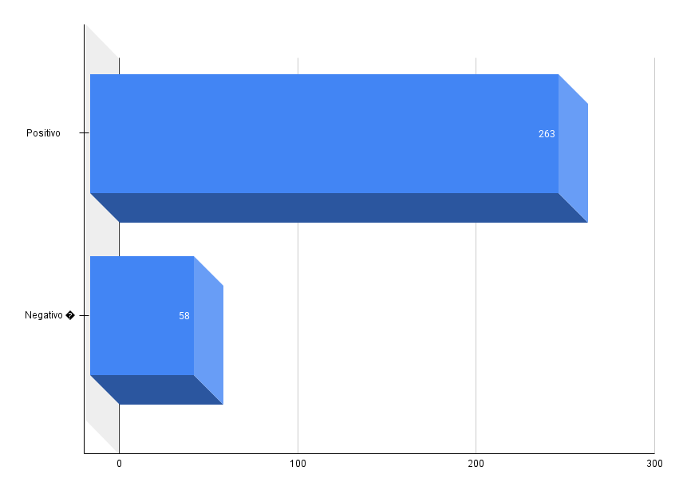
data | Email do Atendente | Pergunta Original | Tipo de Feedback | Linha da Fonte | Sugestão
03/09/2025 | nayara.ribeiro@velotax.com.br | Crédito Pessoal - Crédito Após Aprovação | Negativo � | 114 | teste
03/09/2025 | nayara.ribeiro@velotax.com.br | PIX - O cliente se compromete a manter a chave PIX CPF vinculada até a quitação? | Positivo 👍 | 28
26/08/2025 | marcelo.silva@velotax.com.br | Informação sobre os valores da restituição | Positivo 👍 | 27
26/08/2025 | dimas.nascimento@velotax.com.br | Antecipação não aprovada | Positivo 👍 | 56
26/08/2025 | dimas.nascimento@velotax.com.br | Atualizar a situação | Negativo � | 72
26/08/2025 | stephanie.oliveira@velotax.com.br | Problemas com Portabilidade de Conta | Positivo 👍 | 36
26/08/2025 | viviane.silva@velotax.com.br | Cenário 1: Valor creditado na conta conta e empréstimo liquidado | Positivo 👍 | 94
26/08/2025 | viviane.silva@velotax.com.br | Informação sobre os valores da restituição | Positivo 👍 | 27
26/08/2025 | emerson.jose@velotax.com.br | Cancelamento de conta Celcoin | Positivo 👍 | 13
26/08/2025 | gabriel.araujo@velotax.com.br | O que acontece se eu fizer um Pix para a chave errada? | Positivo 👍 | 33
26/08/2025 | gabriel.araujo@velotax.com.br | qual o limite e como faz para aumentar | Positivo 👍 | 85
26/08/2025 | gabriel.araujo@velotax.com.br | vinculo da chave pix | Positivo 👍 | 33
26/08/2025 | gabriel.araujo@velotax.com.br | Portabilidade de Chave PIX com Débito | Positivo 👍 | 33
26/08/2025 | gabriel.araujo@velotax.com.br | portabilidade pix | Positivo 👍 | 33
26/08/2025 | gabriel.araujo@velotax.com.br | vinculo da chave pix | Positivo 👍 | 33
26/08/2025 | gabriel.araujo@velotax.com.br | Cenário 2: Valor creditado pela Receita, mas não processado na conta conta | Negativo � | 95
26/08/2025 | igor.siqueira@velotax.com.br | como cadastrar o pix | Negativo � | 90
26/08/2025 | igor.siqueira@velotax.com.br | como fazer | Negativo � | 85
26/08/2025 | gabrielli.assuncao@velotax.com.br | como antecipar | Negativo � | 99
26/08/2025 | gabrielli.assuncao@velotax.com.br | status omisso | Positivo 👍 | 77
26/08/2025 | gabriel.araujo@velotax.com.br | macroteste | Negativo � | 101
26/08/2025 | gabriel.araujo@velotax.com.br | teste de logica | Negativo � | 108 | teste
26/08/2025 | gabriel.araujo@velotax.com.br | qual o limite e como faz para aumentar | Negativo � | 85 | teste de feedback
26/08/2025 | gabriel.araujo@velotax.com.br | qual o limite e como faz para aumentar | Negativo � | 85 | teste denovo
26/08/2025 | stephanie.oliveira@velotax.com.br | Problemas com PIX na Caixa | Positivo 👍 | 52
26/08/2025 | gabriel.araujo@velotax.com.br | data dos lotes | Positivo 👍 | 75
26/08/2025 | nathalia.villanova@velotax.com.br | data dos lotes | Negativo � | 75 | lote
26/08/2025 | joao.silva@velotax.com.br | Passo a passo da Portabilidade | Negativo � | 85
26/08/2025 | nayara.ribeiro@velotax.com.br | Reclamação sobre Taxas do Contrato | Positivo 👍 | 30
26/08/2025 | gabriel.araujo@velotax.com.br | Divergência em Cobrança | Positivo 👍 | 37
26/08/2025 | gabriel.araujo@velotax.com.br | crédito como funciona | Negativo � | 108 | teste

27/08/2025 | tainara.silva@velotax.com.br | Excluir conta velotax | Positivo 👍 | 14
27/08/2025 | tainara.silva@velotax.com.br | Crédito quem pode solicitar | Positivo 👍 | 110
27/08/2025 | octavio.silva@velotax.com.br | Como funciona o empréstimo consignado | Positivo 👍 | 108
27/08/2025 | octavio.silva@velotax.com.br | Como funciona o empréstimo consignado | Positivo 👍 | 108
27/08/2025 | rodrigo.reis@velotax.com.br | qual é a data da entrega do quarto lote? | Positivo 👍 | 75
27/08/2025 | marcelo.silva@velotax.com.br | crédito como funciona | Positivo 👍 | 108
27/08/2025 | laura.almeida@velotax.com.br | Crédito quando é o desconto | Positivo 👍 | 111
27/08/2025 | laura.guedes@velotax.com.br | bloqueio judicial | Positivo 👍 | 79
27/08/2025 | joao.silva@velotax.com.br | qual o limite e como faz para aumentar | Negativo � | 85
27/08/2025 | joao.silva@velotax.com.br | vinculo da chave pix | Negativo � | 33
27/08/2025 | gabriel.araujo@velotax.com.br | Problema no login do app | Negativo � | 34
27/08/2025 | gabriel.araujo@velotax.com.br | Problema no login do app | Negativo � | 34
27/08/2025 | gabriel.araujo@velotax.com.br | Problema no login do app | Negativo � | 64
27/08/2025 | gabriel.araujo@velotax.com.br | macroteste | Negativo � | 100 | teste feedback
27/08/2025 | joao.silva@velotax.com.br | vinculo da chave pix | Negativo � | 33
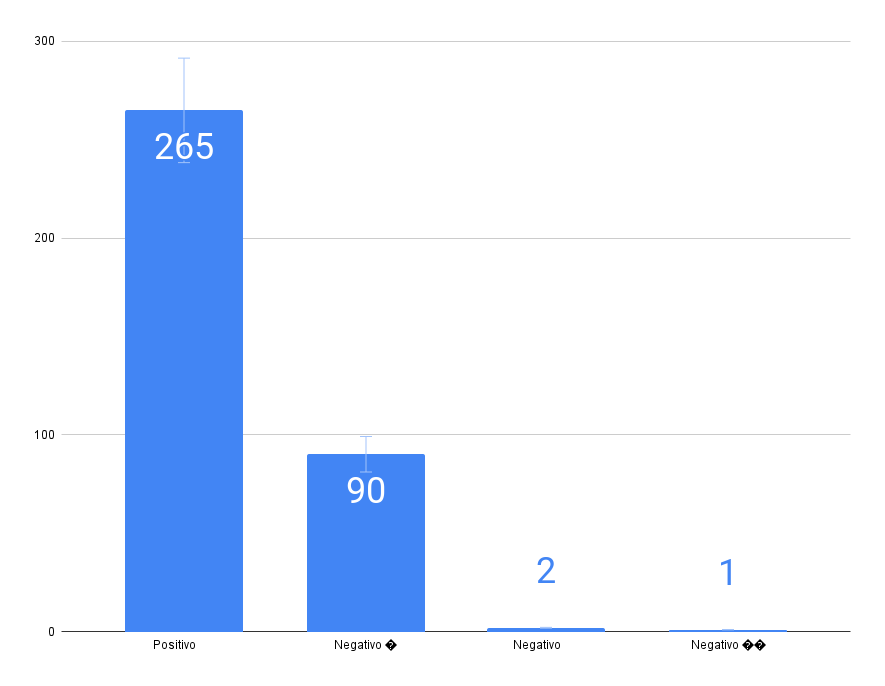
27/08/2025 | evelin.medrado@velotax.com.br | Problema no login do app | Negativo � | 64
27/08/2025 | evelin.medrado@velotax.com.br | Problema no login do app | Negativo � | 64 | ..
27/08/2025 | marcelo.silva@velotax.com.br | Crédito liberação do valor | Positivo 👍 | 112
27/08/2025 | marcelo.silva@velotax.com.br | Crédito liberação do valor | Positivo 👍 | 112
27/08/2025 | joao.silva@velotax.com.br | O cliente se compromete a manter a chave PIX CPF vinculada até a quitação? | Negativo � | 33 | ta podi
27/08/2025 | rodrigo.reis@velotax.com.br | quais são as taxas de antecipação? | Negativo � | 57
27/08/2025 | marcelo.silva@velotax.com.br | Crédito quem pode solicitar | Positivo 👍 | 109
27/08/2025 | marcelo.silva@velotax.com.br | Crédito quem pode solicitar | Positivo 👍 | 109
27/08/2025 | marcelo.silva@velotax.com.br | Crédito quem pode solicitar | Positivo 👍 | 109
27/08/2025 | marcelo.silva@velotax.com.br | Crédito quando é o desconto | Positivo 👍 | 110
27/08/2025 | rodrigo.reis@velotax.com.br | quanto posso antecipar ? | Negativo � | 98
27/08/2025 | marcelo.silva@velotax.com.br | O cliente se compromete a manter a chave PIX CPF vinculada até a quitação? | Negativo � | 33
27/08/2025 | marcelo.silva@velotax.com.br | O cliente se compromete a manter a chave PIX CPF vinculada até a quitação? | Positivo 👍 | 33
27/08/2025 | gabrielli.assuncao@velotax.com.br | como antecipar | Negativo � | 98 | Passo a passo para antecipar a restituição do IRPF: O cliente deve abrir o app do Velotax. Procurar a opção “Antecipação de Restituição do IRPF”. Informar os dados pedidos (CPF, ano da declaração, valor estimado). Conferir as condições (taxas, prazos). Peça ao cliente que leia atentamente contrato. Confirme o pedido de antecipação. Aguarde a análise e aprovação. Se aprovado, o valor será creditado na conta do Velotax do cliente tempo de 30 minutos ou até em 24 horas.
27/08/2025 | gabrielli.assuncao@velotax.com.br | status omisso | Positivo 👍 | 76
27/08/2025 | monike.silva@velotax.com.br | desvincular chave pix | Negativo � | 33
27/08/2025 | monike.silva@velotax.com.br | desvincular chave pix | Positivo 👍 | 33
27/08/2025 | monike.silva@velotax.com.br | desvincular chave pix após quitação | Negativo � | 33
27/08/2025 | gabrielli.assuncao@velotax.com.br | Erro no Envio de Declaração | Negativo � | 48 | Se houver erro no envio da declaração, confirme com o cliente se aparece a mensagem “FALHA NA TRANSMISSÃO”. Caso apareça, oriente o cliente a verificar item por item da declaração para localizar o dado divergente. Se necessário, encaminhe o problema identificado para o time de Produto analisar. Se a declaração já tiver sido transmitida, mas constar como não entregue, e o prazo de entrega já tiver encerrado, o cliente deverá realizar a retificação diretamente pelo portal e-CAC.
27/08/2025 | gabrielli.assuncao@velotax.com.br | chave pix | Negativo � | 33 | Oriente o cliente de que a vinculação da chave Pix é feita no momento da contratação da antecipação, pois a Receita deposita a restituição apenas na chave pix CPF, o que garante a quitação automática do débito. Explique que o cliente pode solicitar a retirada da chave Pix a qualquer momento após a contratação. Porém, caso ainda exista débito em aberto, essa retirada caracteriza quebra de contrato. Importante: para realizar a retirada, é necessário que o caso seja encaminhado como caso especial pelo Octa.
27/08/2025 | viviane.silva@velotax.com.br | Divergência em Valores de Antecipação | Positivo 👍 | 115
27/08/2025 | viviane.silva@velotax.com.br | Antecipação Valores | Positivo 👍 | 115
27/08/2025 | gabriel.araujo@velotax.com.br | Declaração/IRPF - Omisso | Positivo 👍 | 76
27/08/2025 | gabriel.araujo@velotax.com.br | Antecipação Valores | Positivo 👍 | 115
27/08/2025 | gabriel.araujo@velotax.com.br | Antecipação Valores | Positivo 👍 | 115
27/08/2025 | gabriel.araujo@velotax.com.br | Antecipação Valores | Positivo 👍 | 115
27/08/2025 | gabriel.araujo@velotax.com.br | Antecipação critérios | Positivo 👍 | 116
27/08/2025 | rodrigo.reis@velotax.com.br | o que é crédito do trabalhador ? | Negativo � | 109
27/08/2025 | gabriel.araujo@velotax.com.br | Declaração/IRPF- Cancelamento | Positivo 👍 | 49
27/08/2025 | gabriel.araujo@velotax.com.br | omisso | Positivo 👍 | 76
27/08/2025 | gabriel.araujo@velotax.com.br | Bloqueio de Conta para Antecipação | Positivo 👍 | 35
27/08/2025 | gabriel.araujo@velotax.com.br | Antecipação Liquidação | Positivo 👍 | 57
27/08/2025 | gabriel.araujo@velotax.com.br | Antecipação - Erro na Finalização | Positivo 👍 | 59
27/08/2025 | gabriel.araujo@velotax.com.br | Antecipação contratação | Positivo 👍 | 114
27/08/2025 | gabriel.araujo@velotax.com.br | Antecipação Valores | Positivo 👍 | 115
27/08/2025 | gabriel.araujo@velotax.com.br | Antecipação critérios | Positivo 👍 | 116
27/08/2025 | gabriel.araujo@velotax.com.br | Crédito pessoal - Como contratar | Positivo 👍 | 120
27/08/2025 | gabriel.araujo@velotax.com.br | Crédito Pessoal - Resultado Negativo | Positivo 👍 | 122
27/08/2025 | gabriel.araujo@velotax.com.br | Crédito Pessoal - Tempo de Análise | Positivo 👍 | 123
27/08/2025 | gabriel.araujo@velotax.com.br | Crédito Pessoal - Empresa de Conexão | Positivo 👍 | 124
27/08/2025 | gabriel.araujo@velotax.com.br | Crédito Pessoal - Crédito Após Aprovação | Positivo 👍 | 125
27/08/2025 | tainara.silva@velotax.com.br | Crédito Prazo para cancelamento | Positivo 👍 | 113
27/08/2025 | tainara.silva@velotax.com.br | Antecipação contratação | Negativo � | 114 | A pergunta era sobre como realizar a quitação do crédito do trabalhador.
27/08/2025 | monike.silva@velotax.com.br | Crédito pessoal - Como contratar | Positivo 👍 | 120
27/08/2025 | monike.silva@velotax.com.br | Crédito pessoal - Como contratar | Positivo 👍 | 120
...

Dashboard_geral
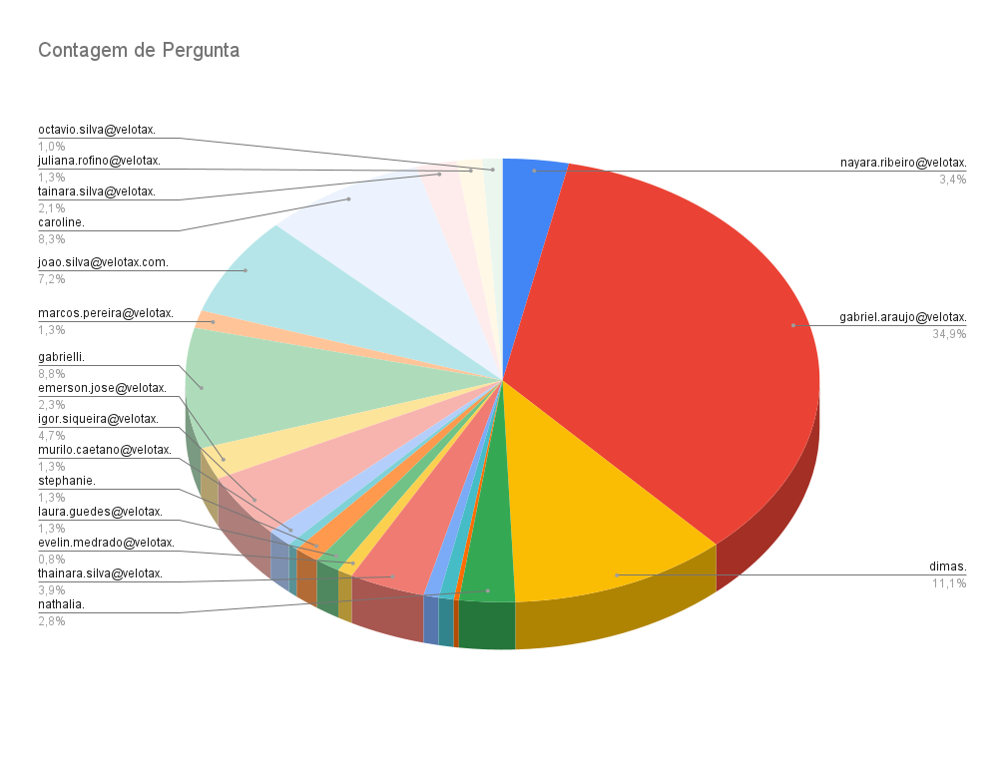
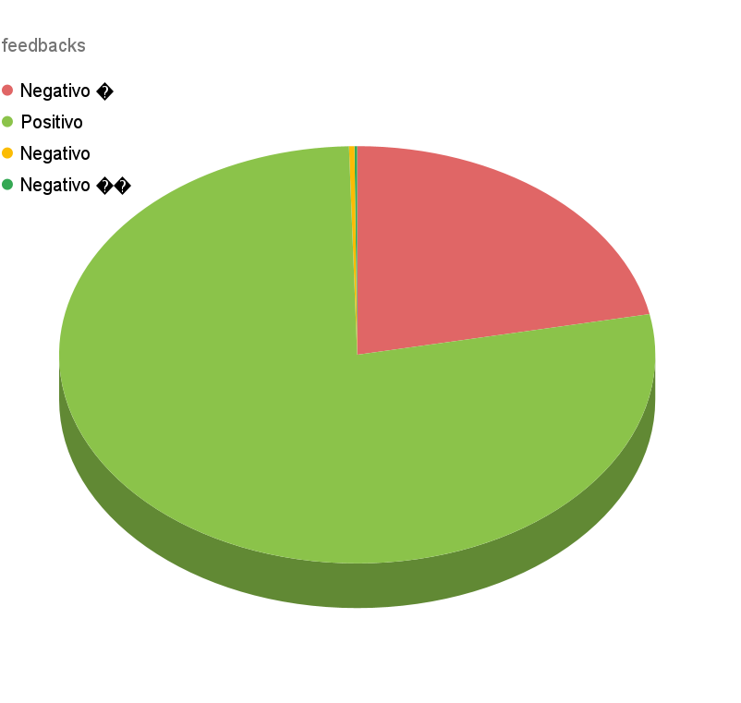
Email | Status
gabrielli.assuncao@velotax.com.br | offline
tainara.silva@velotax.com.br | offline
joao.silva@velotax.com.br | offline
gabriel.araujo@velotax.com.br | offline
marcos.pereira@velotax.com.br | offline
laura.guedes@velotax.com.br | offline
evelin.medrado@velotax.com.br | offline
vinicius.assuncao@velotax.com.br | offline
nayara.ribeiro@velotax.com.br | offline
emerson.jose@velotax.com.br | offline
juliana.rofino@velotax.com.br | offline
octavio.silva@velotax.com.br | offline
shirley.cunha@velotax.com.br | offline
nathalia.villanova@velotax.com.br | offline
rodrigo.reis@velotax.com.br | online
caroline.santiago@velotax.com.br | offline
vanessa.souza@velotax.com.br | offline
bruno.silva@velotax.com.br | offline
murilo.caetano@velotax.com.br | offline
thainara.silva@velotax.com.br | offline
geovane.souza@velotax.com.br | offline
dimas.nascimento@velotax.com.br | offline
viviane.silva@velotax.com.br | offline
igor.siqueira@velotax.com.br | offline
laura.almeida@velotax.com.br | offline
brenda.miranda@velotax.com.br | online
marcelo.silva@velotax.com.br | offline
monike.silva@velotax.com.br | offline
stephanie.oliveira@velotax.com.br | offline
andre.violaro@velotax.com.br | offline
anderson.silva@velotax.com.br | offline
teste@velotax.com.br | online

